策略分析
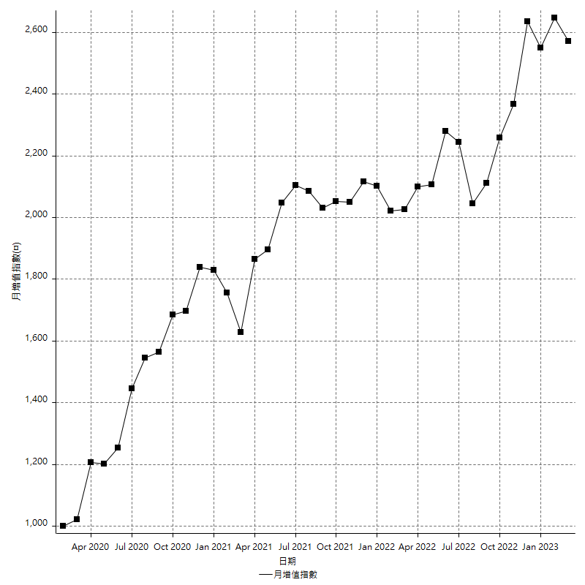
策略績效總結果

 | 所有交易 | 多單 | 空單
淨利 | 307800 | -4200 | 312000
毛利 | 1378200 | 4200 | 1374000
毛損 | -1070400 | -8400 | -1062000
調整後淨利 | 110951.91374 | -16800 | 115525.83401
調整後毛利 | 1266779.1339 | 0 | 1262553.8837
調整後毛損 | -1155827.2201 | -16800 | -1147028.0497
特定淨利 | -10400 | -4200 | -6200
特定毛利 | 1060000 | 4200 | 1055800
特定毛損 | -1070400 | -8400 | -1062000
帳戶所需金額 | 62000 | 8400 | 62000
帳戶報酬 | 496.4516129 | -50 | 503.22580645
初始資本報酬 | 153.9 | -2.1 | 156
最大策略虧損 | -70400 | -17400 | -70400
最大策略虧損 (%) | -16.956521739 | -8.1613508443 | -16.761543327
最大平倉交易虧損 | -62000 | -8400 | -62000
最大平倉交易虧損 (%) | -15.413333333 | -4.1136141038 | -14.550095724
最大的策略虧損報酬 | 4.3721590909 | -0.24137931034 | 4.4318181818
獲利因子 | 1.2875560538 | -0.5 | 1.2937853107
調整獲利因子 | 1.0959935117 | 0 | 1.1007175318
特定獲利因子 | -0.99028400598 | -0.5 | -0.99416195857
最大持有契約數量 | 1 | 1 | 1
滑價支付 | 85200 | 800 | 84400
佣金支付 | 0 | 0 | 0
未平倉部位損益 | n/a | n/a | n/a
年報酬率 | 49.965860726 | -0.68179537053 | 50.647656096
月報酬率 | 4.1638217271 | -0.056816280877 | 4.220638008
買進持有績效 | 71211.34461 | 66319.939602 | 71211.34461
平均月報酬 | 8100
月報酬的標準差 | 20430.171118

績效比率

成長潛力比(Upside Potential Ratio) | 64.649020199
夏普比率 | 0.44715298955
索丁諾比率 | 0.96357720256
Fouse 比率 | 0.024465055874
Calmar 比率 | 0.0060756972112
Sterling 比率 | 0.0019574728663
淨利/最大損失百分比 | 3664.2857143
淨利/最大交易績效拉回百分比 | 3847.5
淨利/最大策略績效拉回百分比 | 437.21590909
特定淨利/最大損失百分比 | -123.80952381
特定淨利/最大交易績效拉回百分比 | -130
特定淨利/最大策略績效拉回百分比 | -14.772727273
調整後淨利/最大損失百分比 | 1320.856116
調整後淨利/最大交易績效拉回百分比 | 1386.8989218
調整後淨利/最大策略績效拉回百分比 | 157.60215021

時間分析

交易期間 | 3 Yrs, 1 Mth, 3 Dys, 11 Mins
策略在市場的時間 | 12 Dys, 5 Hrs, 29 Mins
策略在市場的時間百分比 | 1.086967928
最長的持平期間 | 1 Mth, 5 Dys, 22 Hrs, 1 Min
最大獲利日期 | 2021-05-19
最大虧損日期 | 2020-02-12
最大策略虧損日期 | 7/28/22
最大平倉交易虧損日期 | 7/28/22

詳細權益曲線

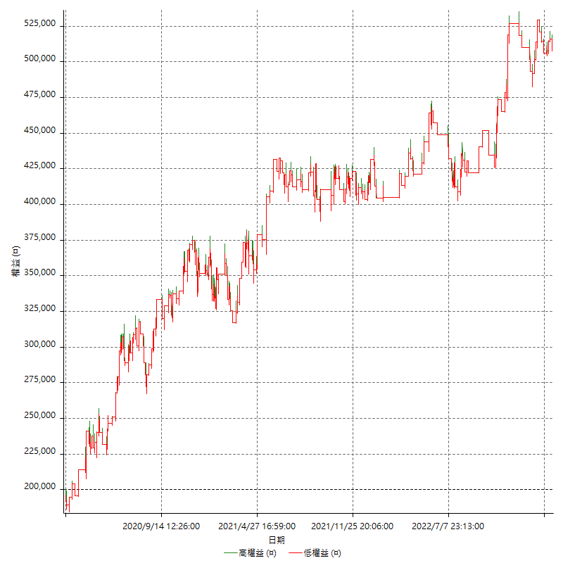

詳細權益曲線及績效拉回

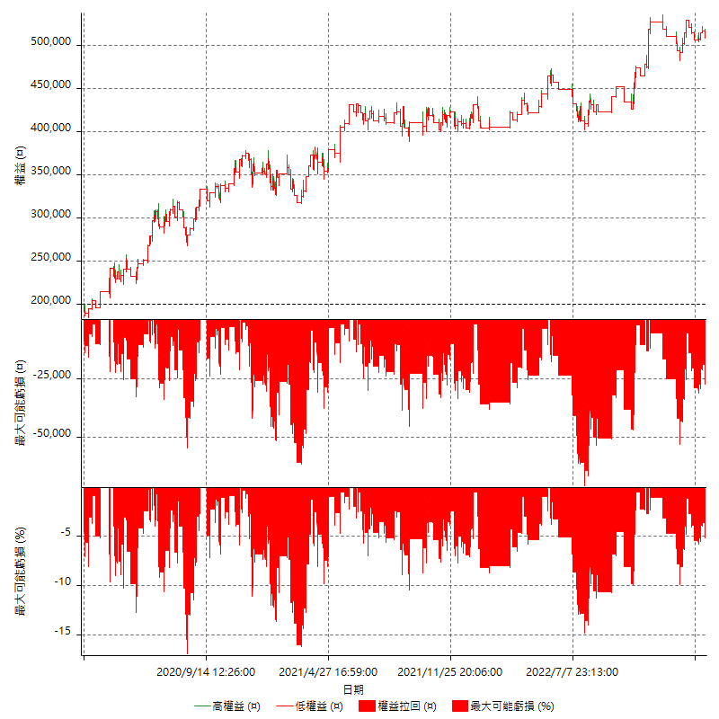

多單詳細權益曲線

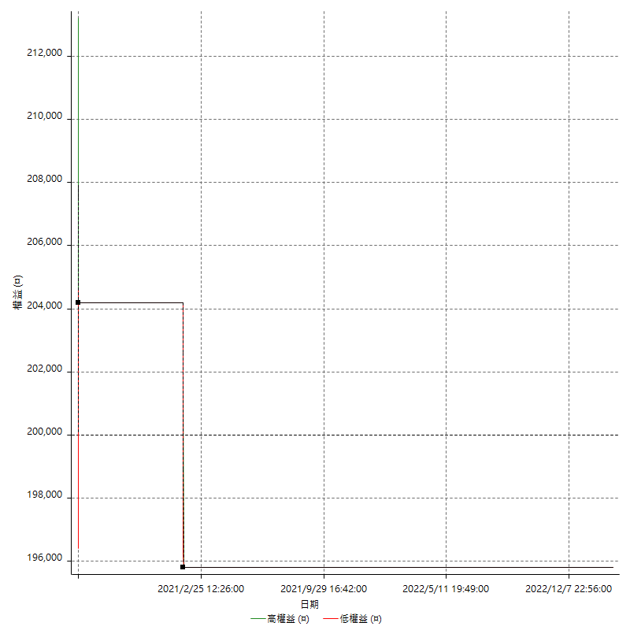

空單詳細權益曲線

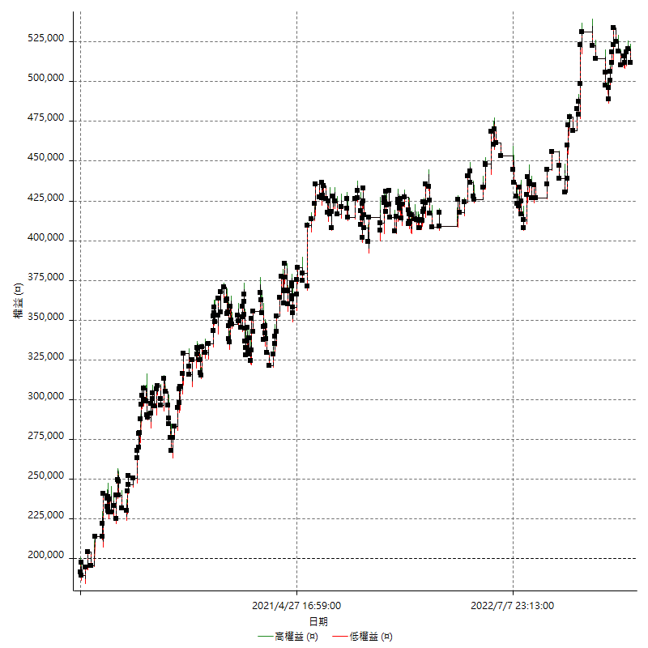

權益增加 & 拉回

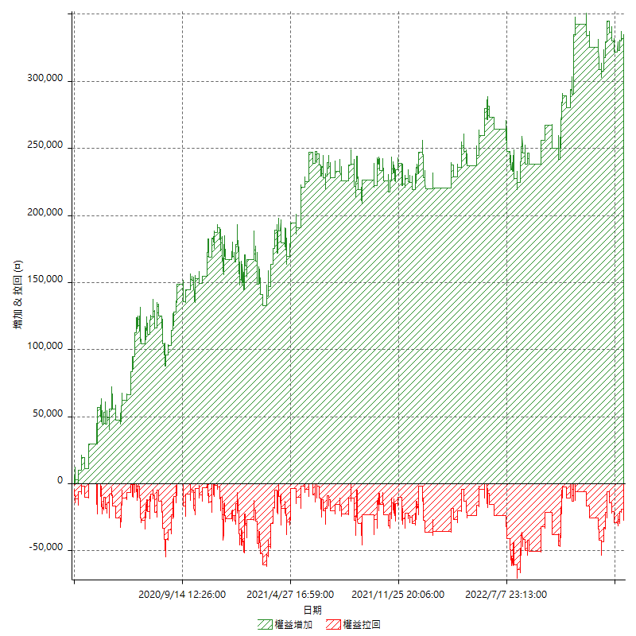

權益增加 & 拉回(%)

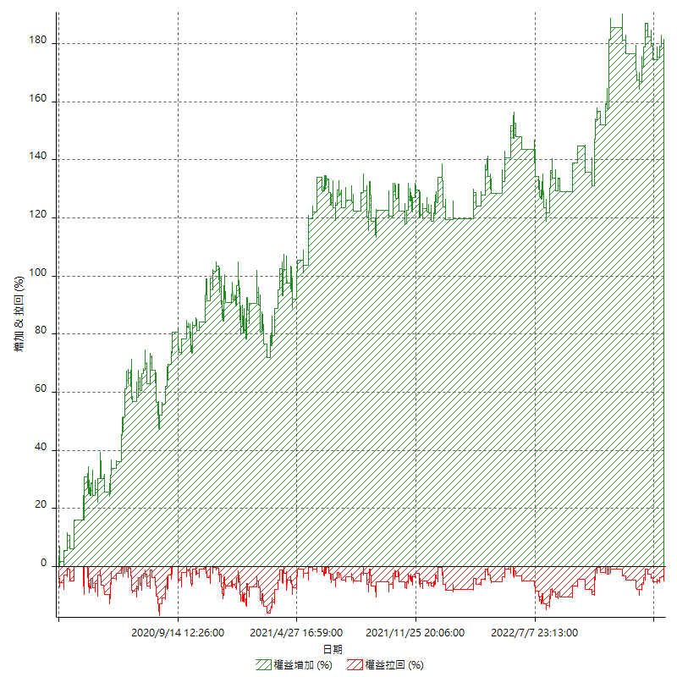

平倉權益曲線

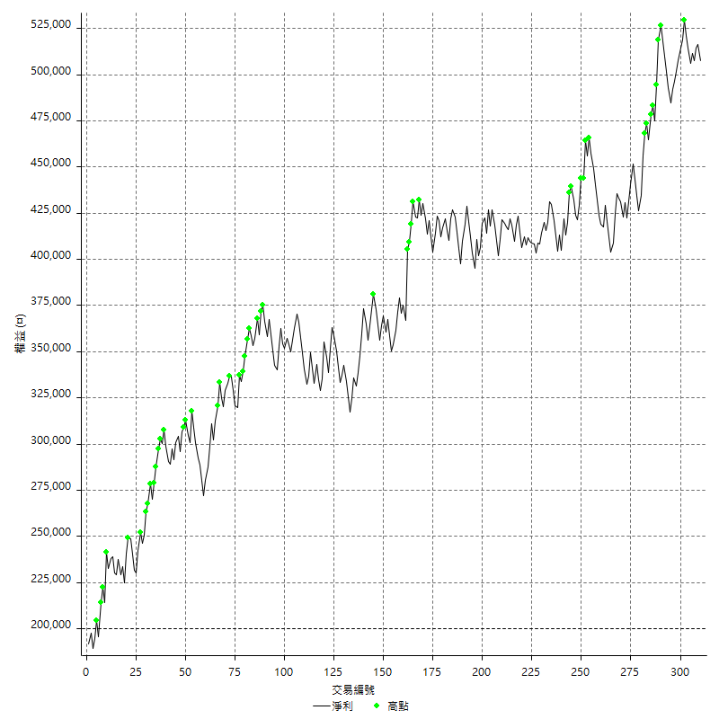

平倉權益曲線及績效拉回

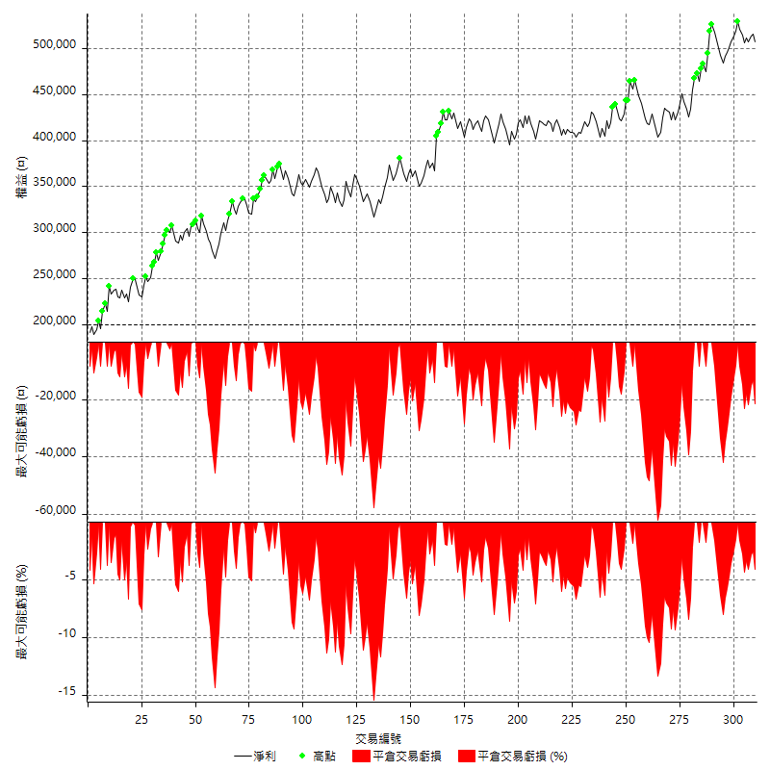

買進持有績效



月增值指數

交易分析
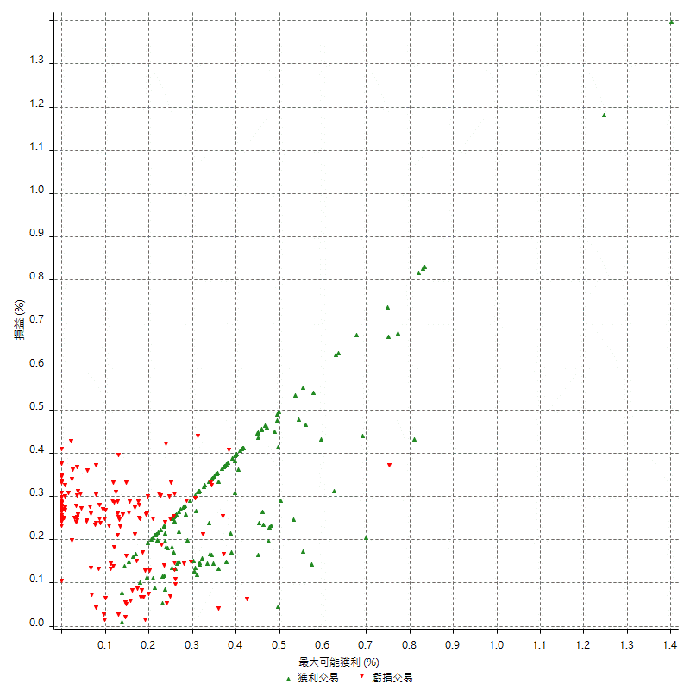
總交易分析

 | 所有交易 | 多單 | 空單
交易總次數 | 310 | 2 | 308
未平倉交易總數量 | 0 | 0 | 0
獲利交易次數 | 153 | 1 | 152
虧損交易次數 | 157 | 1 | 156
勝率 | 49.35483871 | 50 | 49.350649351
平均交易(獲利 & 虧損) | 992.90322581 | -2100 | 1012.987013
平均獲利交易 | 9007.8431373 | 4200 | 9039.4736842
平均虧損交易 | -6817.8343949 | -8400 | -6807.6923077
平均獲利/平均虧損 比率 | 1.32121765 | -0.5 | 1.3278322926
最大的交易獲利 | 38400 | 4200 | 38400
最大的交易虧損 | -8400 | -8400 | -8400
平倉交易的平均K棒數 | 4 | 2.5 | 4
獲利平倉交易的平均K棒數 | 3.8 | 3 | 3.8
虧損平倉交易的平均K棒數 | 4.2 | 2 | 4.2
平倉交易間的平均K棒數 | n/a | n/a | n/a
獲利平倉交易間的平均K棒數 | 338.6 | 52388 | 340.8
虧損平倉交易間的平均K棒數 | 329.5 | 52389 | 331.7

極端交易

 | 全部 | 正 | 負
1 Std. Deviation of Avg. Trade | 8874.0384204 | 5057.6092934 | 2580.0393354
平均交易金額 +1標準差 | 9866.9416462 | 14065.452431 | -4237.7950595
平均交易金額 -1標準差 | -7881.1351946 | 3950.2338439 | -9397.8737303
極端交易次數 | 16 | 16 | 0
極端交易損益比 |  | 318200

最大獲利/最大虧損

 | 最大可能獲利 | 最大可能虧損
最大值 | 40400 | -8000
最大值日期 | 2021-05-19 | 2020-02-12
平均值 | 7247.0967742 | -5049.0322581
最大值 (%) | 1.4006179197 | -0.4158004158
最大值 (%) 日期 | 2020-03-27 | 2020-03-26
平均值 (%) | 0.25200962692 | -0.17277078632
1標準差 | 5478.6175668 | 2911.0517621
平均交易金額 +1標準差 | 12725.714341 | -2137.980496
平均交易金額 -1標準差 | 1768.4792074 | -7960.0840201

交易序列分析

Z值 | -0.73673492272
信賴界限 | 0.53871690707
策略精確預期 | 992.90322581
最大連續獲利交易次數 | 7
最大連續虧損交易次數 | 7
最大連續獲利金額 | 64400
最大連續虧損金額 | -48400
最大連續獲利 (%) | 17.547683924
最大連續虧損 (%) | -14.35768262

交易序列統計量

連續獲利 | 序列編號 | 序列的平均獲利 | 下筆交易的平均虧損
1 | 29 | 9462.0689655 | -7034.4827586
2 | 24 | 8362.5 | -6466.6666667
3 | 11 | 9121.2121212 | -6690.9090909
4 | 9 | 9911.1111111 | -7222.2222222
7 | 1 | 6371.4285714 | -8400
連續虧損 | 序列編號 | 序列的平均虧損 | 下筆交易的平均獲利
1 | 34 | -7223.5294118 | 9847.0588235
2 | 19 | -6721.0526316 | 8347.3684211
3 | 10 | -6800 | 7300
4 | 8 | -5987.5 | 11000
5 | 2 | -7980 | 5800
6 | 1 | -7600 | 8400
7 | 1 | -6914.2857143 | 11600

總交易

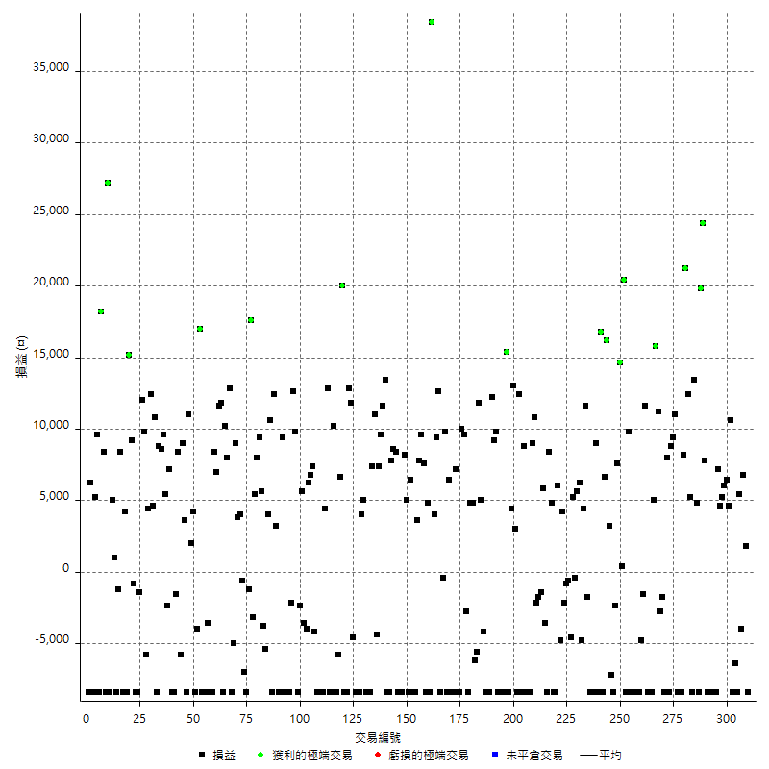

獲利交易

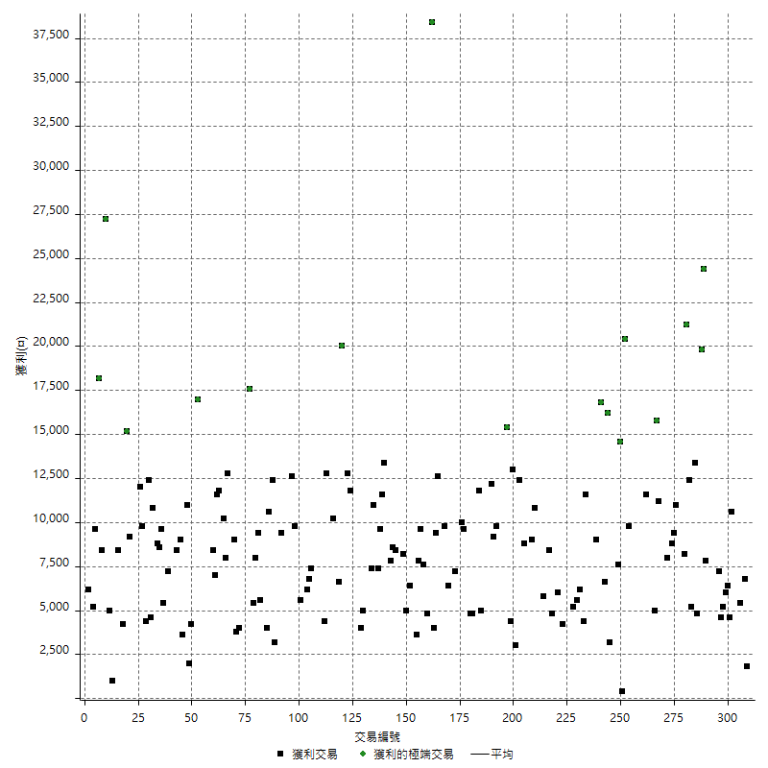

虧損交易

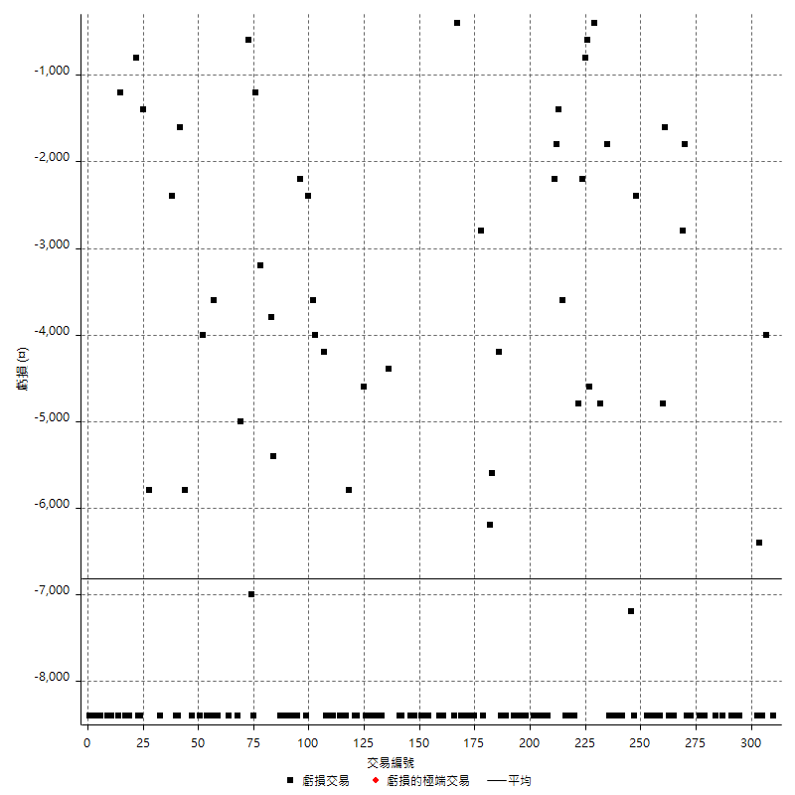

最大可能虧損

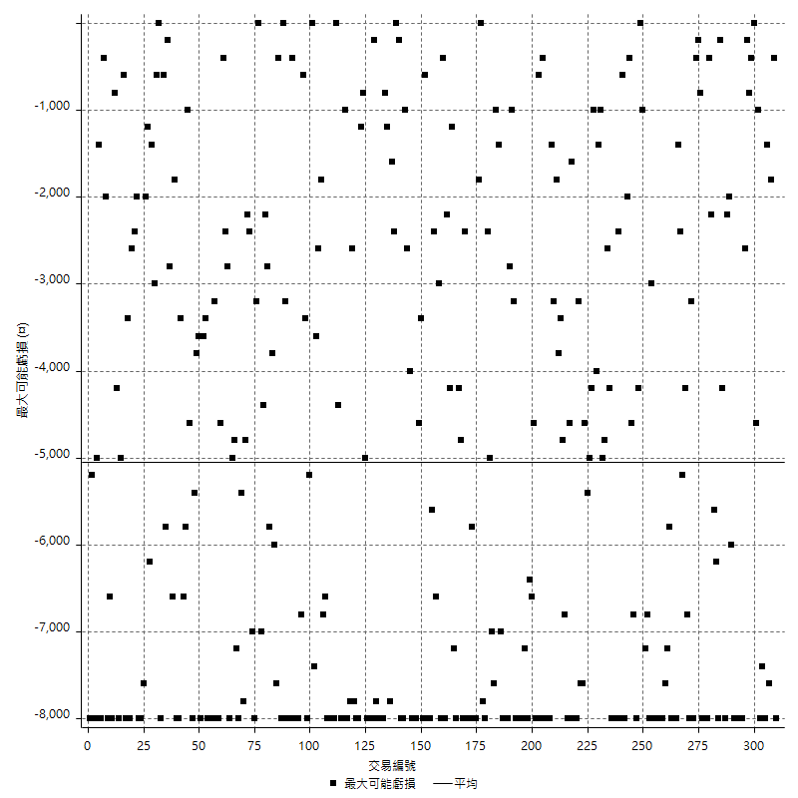

虧損的損益

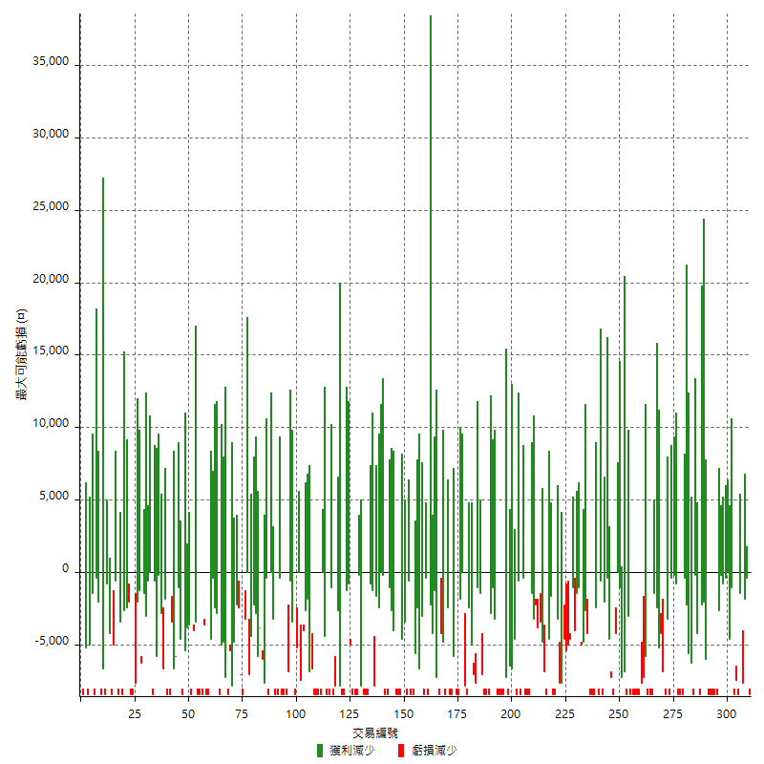

最大虧損幅度

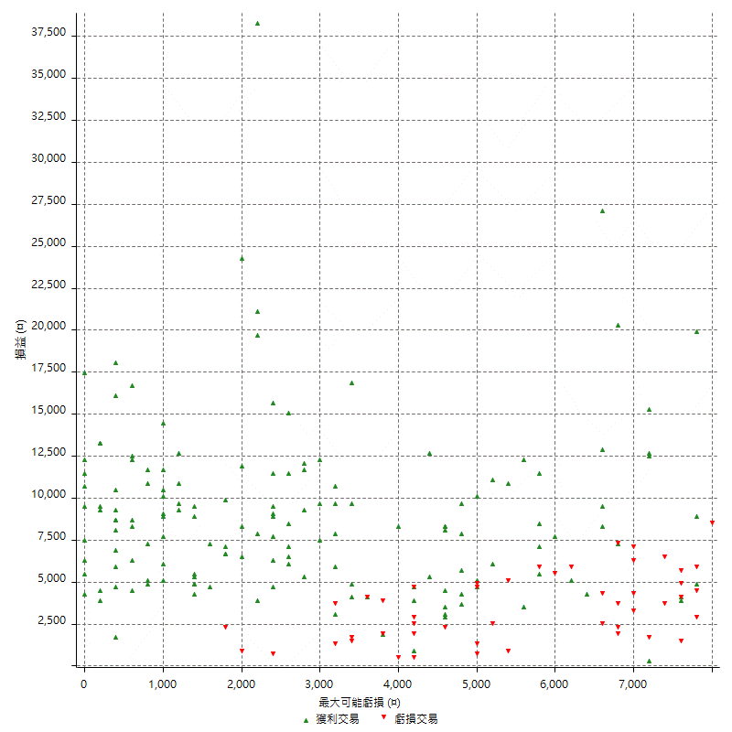

最大虧損幅度 (%)

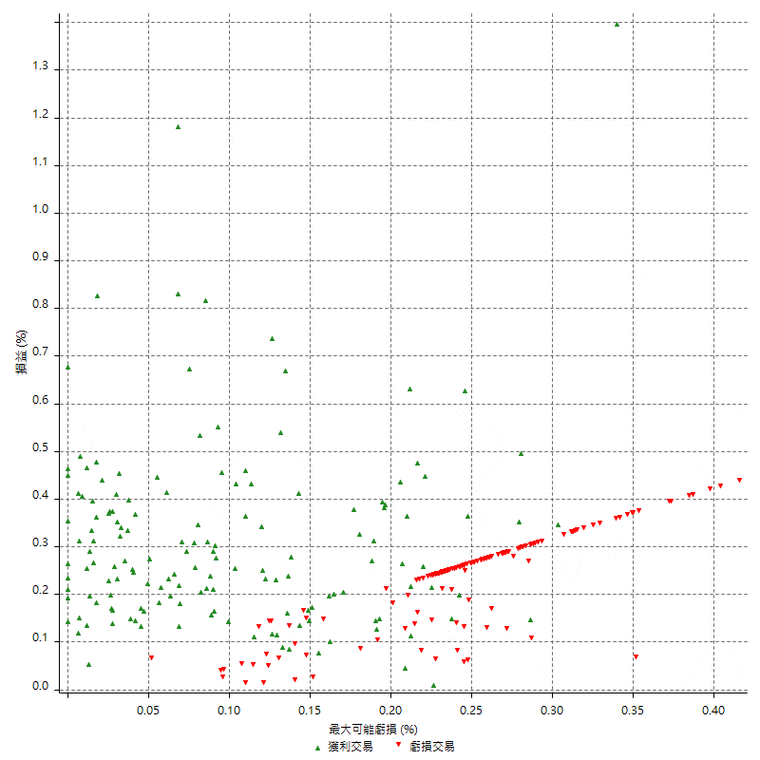

最大可能獲利

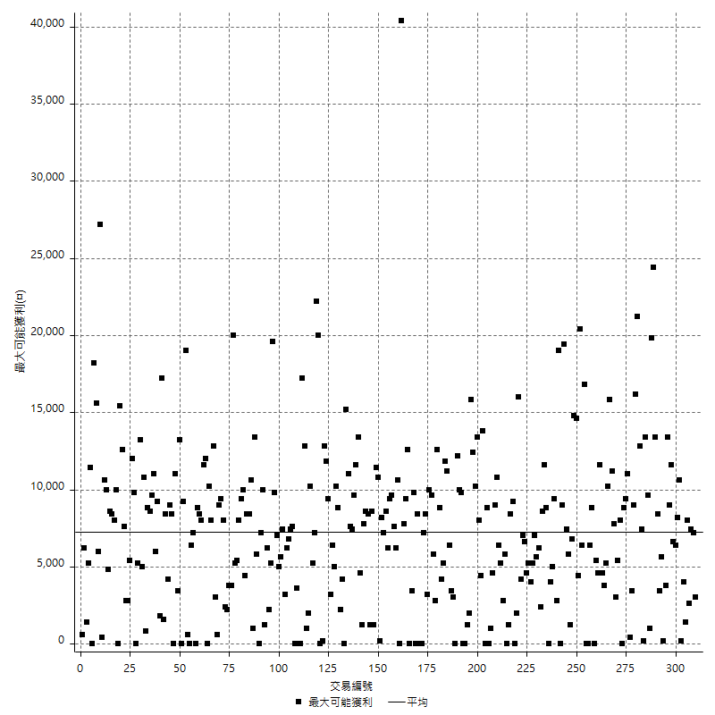

獲利的損益

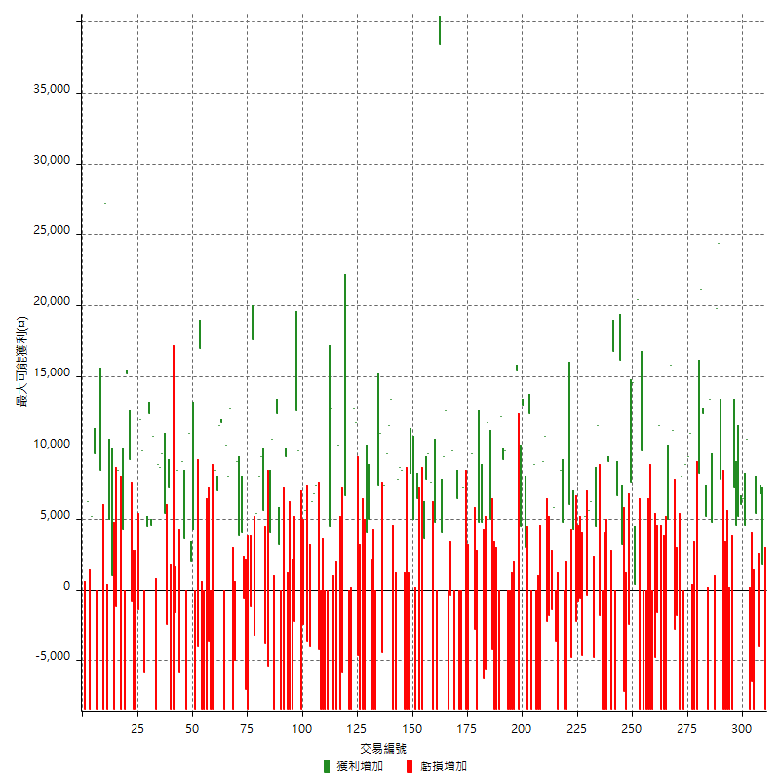

最大獲利幅度

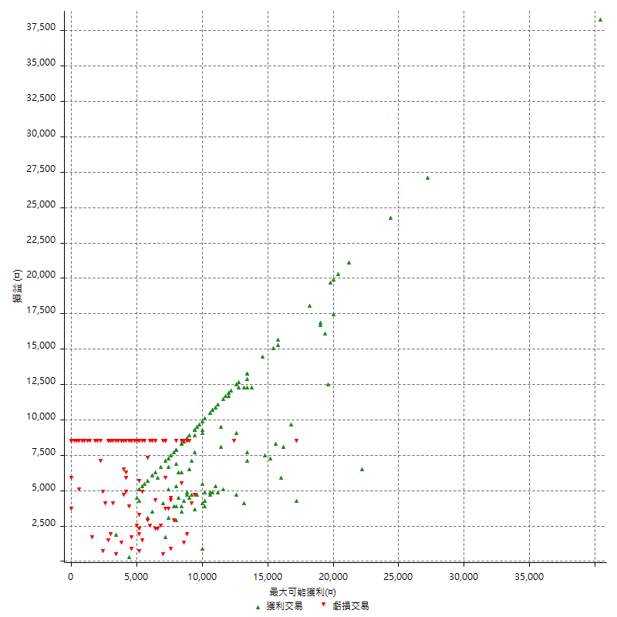

最大獲利幅度 (%)

週期性分析
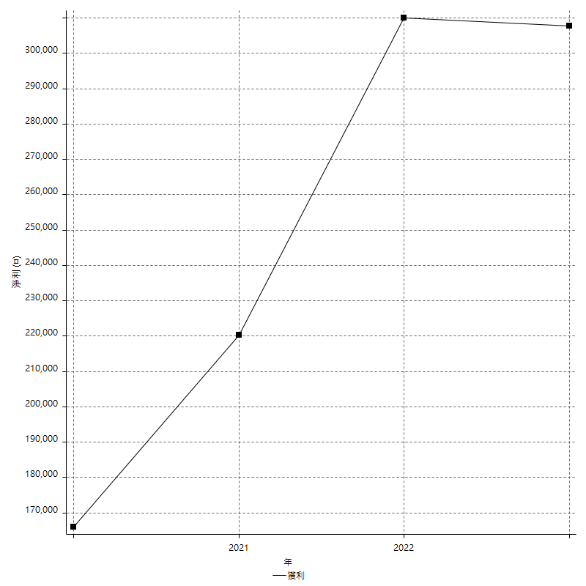
Daily Period Analysis

期間 | 獲利(¤) | 獲利(%) | 毛利 | 毛損 | 交易次數 | 勝率
2023-03-07 | -8400 | -1.6272762495 | 0 | -8400 | 1 | 0
2023-03-02 | 1800 | 0.3499222395 | 1800 | 0 | 1 | 100
2023-02-24 | 6800 | 1.3396375099 | 6800 | 0 | 1 | 100
2023-02-21 | 1400 | 0.27657052548 | 5400 | -4000 | 2 | 50
2023-02-14 | -8400 | -1.6323357948 | 0 | -8400 | 1 | 0
2023-02-09 | -6400 | -1.2284069098 | 0 | -6400 | 1 | 0
2023-02-03 | -8400 | -1.5867019267 | 0 | -8400 | 1 | 0
2023-01-31 | 15200 | 2.9560482303 | 15200 | 0 | 2 | 100
2023-01-17 | 12400 | 2.4711040255 | 12400 | 0 | 2 | 100
2023-01-13 | 9800 | 1.9918699187 | 9800 | 0 | 2 | 100
2023-01-10 | -1200 | -0.24330900243 | 7200 | -8400 | 2 | 50
2023-01-04 | -16800 | -3.2941176471 | 0 | -16800 | 2 | 0
2022-12-15 | -8400 | -1.6203703704 | 0 | -8400 | 1 | 0
2022-12-09 | -8400 | -1.5945330296 | 0 | -8400 | 1 | 0
2022-11-18 | 7800 | 1.5028901734 | 7800 | 0 | 1 | 100
2022-11-16 | 44200 | 9.3091828138 | 44200 | 0 | 2 | 100
2022-11-14 | -3600 | -0.7525083612 | 4800 | -8400 | 2 | 50
2022-11-10 | 13400 | 2.8817204301 | 13400 | 0 | 1 | 100
2022-11-02 | -8400 | -1.7743979721 | 0 | -8400 | 1 | 0
2022-10-26 | 5200 | 1.1106364801 | 5200 | 0 | 1 | 100
2022-10-24 | 12400 | 2.7204914436 | 12400 | 0 | 1 | 100
2022-10-21 | 29400 | 6.894934334 | 29400 | 0 | 2 | 100
2022-10-18 | -8400 | -1.9319227231 | 0 | -8400 | 1 | 0
2022-10-05 | -16800 | -3.7201062888 | 0 | -16800 | 2 | 0
2022-09-21 | 11000 | 2.4965955515 | 11000 | 0 | 1 | 100
2022-09-13 | 18200 | 4.3087121212 | 18200 | 0 | 2 | 100
2022-08-19 | -8400 | -1.9498607242 | 0 | -8400 | 1 | 0
2022-08-17 | 8000 | 1.8921475875 | 8000 | 0 | 1 | 100
2022-08-12 | -8400 | -1.9480519481 | 0 | -8400 | 1 | 0
2022-08-08 | -4600 | -1.0555300597 | 0 | -4600 | 2 | 0
2022-08-04 | 11200 | 2.637776731 | 11200 | 0 | 1 | 100
2022-08-03 | 15800 | 3.8649706458 | 15800 | 0 | 1 | 100
2022-07-28 | -3400 | -0.82484230956 | 5000 | -8400 | 2 | 50
2022-07-22 | -16800 | -3.9160839161 | 0 | -16800 | 2 | 0
2022-07-20 | 11600 | 2.7791087686 | 11600 | 0 | 1 | 100
2022-07-19 | -1600 | -0.38186157518 | 0 | -1600 | 1 | 0
2022-07-15 | -4800 | -1.1326097216 | 0 | -4800 | 1 | 0
2022-07-14 | -8400 | -1.9435446553 | 0 | -8400 | 1 | 0
2022-07-08 | -8400 | -1.9064911484 | 0 | -8400 | 1 | 0
2022-07-07 | -8400 | -1.8708240535 | 0 | -8400 | 1 | 0
2022-06-15 | -8400 | -1.8364669873 | 0 | -8400 | 1 | 0
2022-06-06 | -8400 | -1.8033490769 | 0 | -8400 | 1 | 0
2022-06-01 | 9800 | 2.149122807 | 9800 | 0 | 1 | 100
2022-05-31 | -8400 | -1.8087855297 | 0 | -8400 | 1 | 0
2022-05-26 | 20400 | 4.5945945946 | 20400 | 0 | 1 | 100
2022-05-16 | 15000 | 3.4965034965 | 15000 | 0 | 2 | 100
2022-05-11 | 7600 | 1.8035121025 | 7600 | 0 | 1 | 100
2022-04-21 | -2400 | -0.56630486078 | 0 | -2400 | 1 | 0
2022-04-20 | -8400 | -1.9435446553 | 0 | -8400 | 1 | 0
2022-04-14 | -4000 | -0.91701054562 | 3200 | -7200 | 2 | 50
2022-04-11 | 16200 | 3.8571428571 | 16200 | 0 | 1 | 100
2022-03-31 | 6600 | 1.5965166909 | 6600 | 0 | 1 | 100
2022-03-23 | -8400 | -1.9914651494 | 0 | -8400 | 1 | 0
2022-03-18 | 16800 | 4.1481481481 | 16800 | 0 | 1 | 100
2022-02-10 | 600 | 0.14836795252 | 9000 | -8400 | 2 | 50
2022-01-18 | -8400 | -2.0348837209 | 0 | -8400 | 1 | 0
2022-01-13 | -16800 | -3.9106145251 | 0 | -16800 | 2 | 0
2022-01-12 | -1800 | -0.41724617524 | 0 | -1800 | 1 | 0
2022-01-05 | 16000 | 3.851709196 | 16000 | 0 | 2 | 100
2022-01-03 | -4800 | -1.1423131842 | 0 | -4800 | 1 | 0
2021-12-30 | 11800 | 2.889324192 | 11800 | 0 | 2 | 100
2021-12-29 | -400 | -0.097847358121 | 0 | -400 | 1 | 0
2021-12-28 | 5200 | 1.2884043608 | 5200 | 0 | 1 | 100
2021-12-22 | -5200 | -1.2720156556 | 0 | -5200 | 2 | 0
2021-12-17 | -800 | -0.1953125 | 0 | -800 | 1 | 0
2021-12-15 | -2200 | -0.53423992229 | 0 | -2200 | 1 | 0
2021-12-08 | 4200 | 1.0304219823 | 4200 | 0 | 1 | 100
2021-12-03 | 1200 | 0.29527559055 | 6000 | -4800 | 2 | 50
2021-12-02 | -16800 | -3.9697542533 | 0 | -16800 | 2 | 0
2021-11-25 | 4800 | 1.1472275335 | 4800 | 0 | 1 | 100
2021-11-19 | 8400 | 2.0487804878 | 8400 | 0 | 1 | 100
2021-11-18 | -8400 | -2.0076481836 | 0 | -8400 | 1 | 0
2021-11-17 | 2200 | 0.52859202307 | 5800 | -3600 | 2 | 50
2021-11-16 | -3200 | -0.76299475441 | 0 | -3200 | 2 | 0
2021-11-12 | 8600 | 2.0934761441 | 10800 | -2200 | 2 | 50
2021-11-10 | 9000 | 2.2399203584 | 9000 | 0 | 1 | 100
2021-11-08 | -8400 | -2.04778157 | 0 | -8400 | 1 | 0
2021-10-28 | -8400 | -2.0066889632 | 0 | -8400 | 1 | 0
2021-10-27 | 400 | 0.095648015304 | 8800 | -8400 | 2 | 50
2021-10-21 | -8400 | -1.9690576653 | 0 | -8400 | 1 | 0
2021-10-20 | 4000 | 0.94652153336 | 12400 | -8400 | 2 | 50
2021-10-18 | 16000 | 3.9350713232 | 16000 | 0 | 2 | 100
2021-10-08 | -4000 | -0.9741841208 | 4400 | -8400 | 2 | 50
2021-09-14 | 15400 | 3.8967611336 | 15400 | 0 | 1 | 100
2021-09-13 | -8400 | -2.0812685828 | 0 | -8400 | 1 | 0
2021-09-06 | -16800 | -3.9961941009 | 0 | -16800 | 2 | 0
2021-09-03 | -8400 | -1.9589552239 | 0 | -8400 | 1 | 0
2021-09-02 | 19000 | 4.6364080039 | 19000 | 0 | 2 | 100
2021-09-01 | 3800 | 0.93596059113 | 12200 | -8400 | 2 | 50
2021-08-30 | -16800 | -3.9735099338 | 0 | -16800 | 2 | 0
2021-08-24 | 800 | 0.18957345972 | 5000 | -4200 | 2 | 50
2021-08-19 | 11800 | 2.8766455388 | 11800 | 0 | 1 | 100
2021-08-05 | -5600 | -1.3468013468 | 0 | -5600 | 1 | 0
2021-08-03 | -1400 | -0.3355704698 | 4800 | -6200 | 2 | 50
2021-07-23 | 4800 | 1.1639185257 | 4800 | 0 | 1 | 100
2021-07-15 | -8400 | -1.9961977186 | 0 | -8400 | 1 | 0
2021-07-12 | -2800 | -0.66100094429 | 0 | -2800 | 1 | 0
2021-07-08 | 9600 | 2.3188405797 | 9600 | 0 | 1 | 100
2021-07-06 | 1600 | 0.3879728419 | 10000 | -8400 | 2 | 50
2021-07-01 | -8400 | -1.9961977186 | 0 | -8400 | 1 | 0
2021-06-29 | 7200 | 1.7408123791 | 7200 | 0 | 1 | 100
2021-06-28 | -8400 | -1.990521327 | 0 | -8400 | 1 | 0
2021-06-24 | -8400 | -1.9516728625 | 0 | -8400 | 1 | 0
2021-06-18 | -2000 | -0.4625346901 | 6400 | -8400 | 2 | 50
2021-06-16 | 9400 | 2.2222222222 | 9800 | -400 | 2 | 50
2021-06-10 | -8400 | -1.9471488178 | 0 | -8400 | 1 | 0
2021-06-02 | 22000 | 5.3737176356 | 22000 | 0 | 2 | 100
2021-05-26 | 4000 | 0.9866798224 | 4000 | 0 | 1 | 100
2021-05-19 | 30000 | 7.9914757592 | 38400 | -8400 | 2 | 50
2021-05-10 | -3600 | -0.94986807388 | 4800 | -8400 | 2 | 50
2021-04-28 | 7600 | 2.0463112547 | 7600 | 0 | 1 | 100
2021-04-27 | 17400 | 4.9152542373 | 17400 | 0 | 2 | 100
2021-04-20 | -4800 | -1.3377926421 | 3600 | -8400 | 2 | 50
2021-04-19 | -2000 | -0.55432372506 | 6400 | -8400 | 2 | 50
2021-04-16 | -3400 | -0.93355299286 | 5000 | -8400 | 2 | 50
2021-04-09 | -200 | -0.054884742042 | 8200 | -8400 | 2 | 50
2021-04-08 | -8400 | -2.2532188841 | 0 | -8400 | 1 | 0
2021-04-01 | 0 | 0 | 8400 | -8400 | 2 | 50
2021-03-31 | 16400 | 4.6015712682 | 16400 | 0 | 2 | 100
2021-03-30 | -16800 | -4.501607717 | 0 | -16800 | 2 | 0
2021-03-25 | 13400 | 3.7242912729 | 13400 | 0 | 1 | 100
2021-03-23 | 11600 | 3.3314187249 | 11600 | 0 | 1 | 100
2021-03-17 | 17000 | 5.1328502415 | 17000 | 0 | 2 | 100
2021-03-12 | 6600 | 2.033271719 | 11000 | -4400 | 2 | 50
2021-03-10 | 7400 | 2.3329129887 | 7400 | 0 | 1 | 100
2021-03-03 | -8400 | -2.5798525799 | 0 | -8400 | 1 | 0
2021-02-24 | -8400 | -2.5149700599 | 0 | -8400 | 1 | 0
2021-02-23 | -8400 | -2.453271028 | 0 | -8400 | 1 | 0
2021-02-22 | 9000 | 2.699460108 | 9000 | 0 | 2 | 100
2021-02-18 | -16800 | -4.7972587093 | 0 | -16800 | 2 | 0
2021-02-05 | -8400 | -2.3424428332 | 0 | -8400 | 1 | 0
2021-02-03 | 7200 | 2.0489470689 | 11800 | -4600 | 2 | 50
2021-01-20 | 4400 | 1.2680115274 | 12800 | -8400 | 2 | 50
2021-01-18 | -8400 | -2.3635340461 | 0 | -8400 | 1 | 0
2021-01-15 | 26600 | 8.0900243309 | 26600 | 0 | 2 | 100
2021-01-14 | -5800 | -1.7334130305 | 0 | -5800 | 1 | 0
2021-01-12 | 1800 | 0.54086538462 | 10200 | -8400 | 2 | 50
2021-01-11 | -8400 | -2.4618991794 | 0 | -8400 | 1 | 0
2021-01-08 | 4400 | 1.3064133017 | 12800 | -8400 | 2 | 50
2021-01-06 | -4000 | -1.1737089202 | 4400 | -8400 | 2 | 50
2021-01-05 | -16800 | -4.6979865772 | 0 | -16800 | 2 | 0
2021-01-04 | -8400 | -2.2950819672 | 0 | -8400 | 1 | 0
2020-12-31 | 3200 | 0.88202866593 | 7400 | -4200 | 2 | 50
2020-12-29 | 13000 | 3.7164093768 | 13000 | 0 | 2 | 100
2020-12-25 | -4000 | -1.1305822499 | 0 | -4000 | 1 | 0
2020-12-22 | -3600 | -1.0072747622 | 0 | -3600 | 1 | 0
2020-12-21 | 5600 | 1.5918135304 | 5600 | 0 | 1 | 100
2020-12-09 | -2400 | -0.67758328628 | 0 | -2400 | 1 | 0
2020-12-08 | -8400 | -2.3166023166 | 0 | -8400 | 1 | 0
2020-12-07 | 22400 | 6.5843621399 | 22400 | 0 | 2 | 100
2020-12-04 | -2200 | -0.64252336449 | 0 | -2200 | 1 | 0
2020-12-03 | -8400 | -2.3945267959 | 0 | -8400 | 1 | 0
2020-12-02 | -16800 | -4.5701849837 | 0 | -16800 | 2 | 0
2020-11-30 | 1000 | 0.27277686852 | 9400 | -8400 | 2 | 50
2020-11-27 | -8400 | -2.24 | 0 | -8400 | 1 | 0
2020-11-24 | 3200 | 0.86067778375 | 3200 | 0 | 1 | 100
2020-11-17 | 4000 | 1.0875475802 | 12400 | -8400 | 2 | 50
2020-11-12 | 14600 | 4.1336353341 | 14600 | 0 | 2 | 100
2020-11-06 | -5400 | -1.5058561071 | 0 | -5400 | 1 | 0
2020-11-05 | 1800 | 0.50448430493 | 5600 | -3800 | 2 | 50
2020-11-04 | 17400 | 5.1266941662 | 17400 | 0 | 2 | 100
2020-10-26 | 5400 | 1.6167664671 | 5400 | 0 | 1 | 100
2020-10-20 | -3200 | -0.94899169632 | 0 | -3200 | 1 | 0
2020-10-13 | 17600 | 5.5068836045 | 17600 | 0 | 1 | 100
2020-10-12 | -1200 | -0.37406483791 | 0 | -1200 | 1 | 0
2020-10-08 | -8400 | -2.5516403402 | 0 | -8400 | 1 | 0
2020-10-07 | -7000 | -2.0820939917 | 0 | -7000 | 1 | 0
2020-10-05 | -600 | -0.17814726841 | 0 | -600 | 1 | 0
2020-09-29 | 7800 | 2.3708206687 | 7800 | 0 | 2 | 100
2020-09-21 | 9000 | 2.8125 | 9000 | 0 | 1 | 100
2020-09-15 | -13400 | -4.0191961608 | 0 | -13400 | 2 | 0
2020-09-03 | 12800 | 3.9925140362 | 12800 | 0 | 1 | 100
2020-09-02 | 8000 | 2.5591810621 | 8000 | 0 | 1 | 100
2020-08-27 | 10200 | 3.373015873 | 10200 | 0 | 1 | 100
2020-08-26 | 3400 | 1.1371237458 | 11800 | -8400 | 2 | 50
2020-08-24 | 11600 | 4.0361864997 | 11600 | 0 | 1 | 100
2020-08-18 | 7000 | 2.4964336662 | 7000 | 0 | 1 | 100
2020-08-13 | 8400 | 3.0882352941 | 8400 | 0 | 1 | 100
2020-08-11 | -8400 | -2.9957203994 | 0 | -8400 | 1 | 0
2020-08-10 | -8400 | -2.9085872576 | 0 | -8400 | 1 | 0
2020-08-06 | -12000 | -3.9893617021 | 0 | -12000 | 2 | 0
2020-08-05 | -8400 | -2.7166882277 | 0 | -8400 | 1 | 0
2020-07-30 | -8400 | -2.644836272 | 0 | -8400 | 1 | 0
2020-07-28 | 17000 | 5.6553559548 | 17000 | 0 | 1 | 100
2020-07-22 | -12400 | -3.9616613419 | 0 | -12400 | 2 | 0
2020-07-20 | 4200 | 1.3601036269 | 4200 | 0 | 1 | 100
2020-07-15 | 2000 | 0.6518904824 | 2000 | 0 | 1 | 100
2020-07-14 | 11000 | 3.7187288709 | 11000 | 0 | 1 | 100
2020-07-09 | -8400 | -2.7613412229 | 0 | -8400 | 1 | 0
2020-07-07 | 12600 | 4.3209876543 | 12600 | 0 | 2 | 100
2020-07-03 | 2600 | 0.89965397924 | 8400 | -5800 | 2 | 50
2020-06-24 | -1600 | -0.55058499656 | 0 | -1600 | 1 | 0
2020-06-23 | -8400 | -2.8093645485 | 0 | -8400 | 1 | 0
2020-06-22 | -8400 | -2.7325959662 | 0 | -8400 | 1 | 0
2020-06-17 | 4800 | 1.5862524785 | 7200 | -2400 | 2 | 50
2020-06-15 | 5400 | 1.8169582773 | 5400 | 0 | 1 | 100
2020-06-11 | 18200 | 6.523297491 | 18200 | 0 | 2 | 100
2020-06-09 | 8800 | 3.2568467802 | 8800 | 0 | 1 | 100
2020-06-08 | 2400 | 0.89619118745 | 10800 | -8400 | 2 | 50
2020-06-04 | 17000 | 6.7783094099 | 17000 | 0 | 2 | 100
2020-05-27 | 4400 | 1.7857142857 | 4400 | 0 | 1 | 100
2020-05-19 | 4000 | 1.6501650165 | 9800 | -5800 | 2 | 50
2020-05-18 | 12000 | 5.2083333333 | 12000 | 0 | 1 | 100
2020-05-15 | -1400 | -0.60396893874 | 0 | -1400 | 1 | 0
2020-05-06 | -8400 | -3.4970857619 | 0 | -8400 | 1 | 0
2020-04-29 | -8400 | -3.378921963 | 0 | -8400 | 1 | 0
2020-04-28 | 8400 | 3.4970857619 | 9200 | -800 | 2 | 50
2020-04-23 | 6800 | 2.9134532991 | 15200 | -8400 | 2 | 50
2020-04-20 | 4200 | 1.832460733 | 4200 | 0 | 1 | 100
2020-04-15 | -8400 | -3.5353535354 | 0 | -8400 | 1 | 0
2020-04-13 | 8400 | 3.664921466 | 8400 | 0 | 1 | 100
2020-04-09 | -1200 | -0.52083333333 | 0 | -1200 | 1 | 0
2020-04-08 | -7400 | -3.1118587048 | 1000 | -8400 | 2 | 50
2020-04-07 | -3400 | -1.4096185738 | 5000 | -8400 | 2 | 50
2020-03-27 | 27200 | 12.710280374 | 27200 | 0 | 1 | 100
2020-03-26 | 0 | 0 | 8400 | -8400 | 2 | 50
2020-03-11 | 18200 | 9.2951991828 | 18200 | 0 | 1 | 100
2020-03-04 | -8400 | -4.1136141038 | 0 | -8400 | 1 | 0
2020-02-26 | 9600 | 4.9331963001 | 9600 | 0 | 1 | 100
2020-02-20 | 5200 | 2.7455121436 | 5200 | 0 | 1 | 100
2020-02-13 | -2200 | -1.1482254697 | 6200 | -8400 | 2 | 50
2020-02-12 | -8400 | -4.2 | 0 | -8400 | 1 | 0

Daily Rolling Period Analysis

期間 | 獲利(¤) | 獲利(%) | 毛利 | 毛損 | 交易次數 | 勝率
當日 - 2023/3/7 | -8400 | -0.2841293465 | 0 | -8400 | 1 | 0
2023/3/6 - 2023/3/7 | -8400 | -0.2841293465 | 0 | -8400 | 1 | 0
2023/3/5 - 2023/3/7 | -8400 | -0.2841293465 | 0 | -8400 | 1 | 0
2023/3/4 - 2023/3/7 | -8400 | -0.2841293465 | 0 | -8400 | 1 | 0
2023/3/3 - 2023/3/7 | -8400 | -0.2841293465 | 0 | -8400 | 1 | 0
2023/3/2 - 2023/3/7 | -6600 | -0.22351666215 | 1800 | -8400 | 2 | 50
2023/3/1 - 2023/3/7 | -6600 | -0.22351666215 | 1800 | -8400 | 2 | 50
2023/2/28 - 2023/3/7 | -6600 | -0.22351666215 | 1800 | -8400 | 2 | 50
2023/2/27 - 2023/3/7 | -6600 | -0.22351666215 | 1800 | -8400 | 2 | 50
2023/2/26 - 2023/3/7 | -6600 | -0.22351666215 | 1800 | -8400 | 2 | 50
2023/2/25 - 2023/3/7 | -6600 | -0.22351666215 | 1800 | -8400 | 2 | 50
2023/2/24 - 2023/3/7 | 200 | 0.0068045726728 | 8600 | -8400 | 3 | 66.666666667
2023/2/23 - 2023/3/7 | 200 | 0.0068045726728 | 8600 | -8400 | 3 | 66.666666667
2023/2/22 - 2023/3/7 | 200 | 0.0068045726728 | 8600 | -8400 | 3 | 66.666666667
2023/2/21 - 2023/3/7 | 1600 | 0.054637344625 | 14000 | -12400 | 5 | 60
2023/2/20 - 2023/3/7 | 1600 | 0.054637344625 | 14000 | -12400 | 5 | 60
2023/2/19 - 2023/3/7 | 1600 | 0.054637344625 | 14000 | -12400 | 5 | 60
2023/2/18 - 2023/3/7 | 1600 | 0.054637344625 | 14000 | -12400 | 5 | 60
2023/2/17 - 2023/3/7 | 1600 | 0.054637344625 | 14000 | -12400 | 5 | 60
2023/2/16 - 2023/3/7 | 1600 | 0.054637344625 | 14000 | -12400 | 5 | 60
2023/2/15 - 2023/3/7 | 1600 | 0.054637344625 | 14000 | -12400 | 5 | 60
2023/2/14 - 2023/3/7 | -6800 | -0.23220871466 | 14000 | -20800 | 6 | 50
2023/2/13 - 2023/3/7 | -6800 | -0.23220871466 | 14000 | -20800 | 6 | 50
2023/2/12 - 2023/3/7 | -6800 | -0.23220871466 | 14000 | -20800 | 6 | 50
2023/2/11 - 2023/3/7 | -6800 | -0.23220871466 | 14000 | -20800 | 6 | 50
2023/2/10 - 2023/3/7 | -6800 | -0.23220871466 | 14000 | -20800 | 6 | 50
2023/2/9 - 2023/3/7 | -13200 | -0.45075809316 | 14000 | -27200 | 7 | 42.857142857
2023/2/8 - 2023/3/7 | -13200 | -0.45075809316 | 14000 | -27200 | 7 | 42.857142857
2023/2/7 - 2023/3/7 | -13200 | -0.45075809316 | 14000 | -27200 | 7 | 42.857142857
2023/2/6 - 2023/3/7 | -13200 | -0.45075809316 | 14000 | -27200 | 7 | 42.857142857
2023/2/5 - 2023/3/7 | -13200 | -0.45075809316 | 14000 | -27200 | 7 | 42.857142857
2023/2/4 - 2023/3/7 | -13200 | -0.45075809316 | 14000 | -27200 | 7 | 42.857142857
2023/2/3 - 2023/3/7 | -21600 | -0.73760415244 | 14000 | -35600 | 8 | 37.5
2023/2/2 - 2023/3/7 | -21600 | -0.73760415244 | 14000 | -35600 | 8 | 37.5
2023/2/1 - 2023/3/7 | -21600 | -0.73760415244 | 14000 | -35600 | 8 | 37.5
2023/1/31 - 2023/3/7 | -6400 | -0.22084195997 | 29200 | -35600 | 10 | 50
2023/1/30 - 2023/3/7 | -6400 | -0.22084195997 | 29200 | -35600 | 10 | 50
2023/1/29 - 2023/3/7 | -6400 | -0.22084195997 | 29200 | -35600 | 10 | 50
2023/1/28 - 2023/3/7 | -6400 | -0.22084195997 | 29200 | -35600 | 10 | 50
2023/1/27 - 2023/3/7 | -6400 | -0.22084195997 | 29200 | -35600 | 10 | 50
2023/1/26 - 2023/3/7 | -6400 | -0.22084195997 | 29200 | -35600 | 10 | 50
2023/1/25 - 2023/3/7 | -6400 | -0.22084195997 | 29200 | -35600 | 10 | 50
2023/1/24 - 2023/3/7 | -6400 | -0.22084195997 | 29200 | -35600 | 10 | 50
2023/1/23 - 2023/3/7 | -6400 | -0.22084195997 | 29200 | -35600 | 10 | 50
2023/1/22 - 2023/3/7 | -6400 | -0.22084195997 | 29200 | -35600 | 10 | 50
2023/1/21 - 2023/3/7 | -6400 | -0.22084195997 | 29200 | -35600 | 10 | 50
2023/1/20 - 2023/3/7 | -6400 | -0.22084195997 | 29200 | -35600 | 10 | 50
2023/1/19 - 2023/3/7 | -6400 | -0.22084195997 | 29200 | -35600 | 10 | 50
2023/1/18 - 2023/3/7 | -6400 | -0.22084195997 | 29200 | -35600 | 10 | 50
2023/1/17 - 2023/3/7 | 6000 | 0.20882639566 | 41600 | -35600 | 12 | 58.333333333
2023/1/16 - 2023/3/7 | 6000 | 0.20882639566 | 41600 | -35600 | 12 | 58.333333333
2023/1/15 - 2023/3/7 | 6000 | 0.20882639566 | 41600 | -35600 | 12 | 58.333333333
2023/1/14 - 2023/3/7 | 6000 | 0.20882639566 | 41600 | -35600 | 12 | 58.333333333
2023/1/13 - 2023/3/7 | 15800 | 0.55368657135 | 51400 | -35600 | 14 | 64.285714286
2023/1/12 - 2023/3/7 | 15800 | 0.55368657135 | 51400 | -35600 | 14 | 64.285714286
2023/1/11 - 2023/3/7 | 15800 | 0.55368657135 | 51400 | -35600 | 14 | 64.285714286
2023/1/10 - 2023/3/7 | 14600 | 0.51422936038 | 58600 | -44000 | 16 | 62.5
2023/1/9 - 2023/3/7 | 14600 | 0.51422936038 | 58600 | -44000 | 16 | 62.5
2023/1/8 - 2023/3/7 | 14600 | 0.51422936038 | 58600 | -44000 | 16 | 62.5
2023/1/7 - 2023/3/7 | 14600 | 0.51422936038 | 58600 | -44000 | 16 | 62.5
2023/1/6 - 2023/3/7 | 14600 | 0.51422936038 | 58600 | -44000 | 16 | 62.5
2023/1/5 - 2023/3/7 | 14600 | 0.51422936038 | 58600 | -44000 | 16 | 62.5
2023/1/4 - 2023/3/7 | -2200 | -0.077486615948 | 58600 | -60800 | 18 | 55.555555556
2023/1/3 - 2023/3/7 | -2200 | -0.077486615948 | 58600 | -60800 | 18 | 55.555555556
2023/1/2 - 2023/3/7 | -2200 | -0.077486615948 | 58600 | -60800 | 18 | 55.555555556
2023/1/1 - 2023/3/7 | -2200 | -0.077486615948 | 58600 | -60800 | 18 | 55.555555556
2022/12/31 - 2023/3/7 | -2200 | -0.077486615948 | 58600 | -60800 | 18 | 55.555555556
2022/12/30 - 2023/3/7 | -2200 | -0.077486615948 | 58600 | -60800 | 18 | 55.555555556
2022/12/29 - 2023/3/7 | -2200 | -0.077486615948 | 58600 | -60800 | 18 | 55.555555556
2022/12/28 - 2023/3/7 | -2200 | -0.077486615948 | 58600 | -60800 | 18 | 55.555555556
2022/12/27 - 2023/3/7 | -2200 | -0.077486615948 | 58600 | -60800 | 18 | 55.555555556
2022/12/26 - 2023/3/7 | -2200 | -0.077486615948 | 58600 | -60800 | 18 | 55.555555556
2022/12/25 - 2023/3/7 | -2200 | -0.077486615948 | 58600 | -60800 | 18 | 55.555555556
2022/12/24 - 2023/3/7 | -2200 | -0.077486615948 | 58600 | -60800 | 18 | 55.555555556
2022/12/23 - 2023/3/7 | -2200 | -0.077486615948 | 58600 | -60800 | 18 | 55.555555556
2022/12/22 - 2023/3/7 | -2200 | -0.077486615948 | 58600 | -60800 | 18 | 55.555555556
2022/12/21 - 2023/3/7 | -2200 | -0.077486615948 | 58600 | -60800 | 18 | 55.555555556
2022/12/20 - 2023/3/7 | -2200 | -0.077486615948 | 58600 | -60800 | 18 | 55.555555556
2022/12/19 - 2023/3/7 | -2200 | -0.077486615948 | 58600 | -60800 | 18 | 55.555555556
2022/12/18 - 2023/3/7 | -2200 | -0.077486615948 | 58600 | -60800 | 18 | 55.555555556
2022/12/17 - 2023/3/7 | -2200 | -0.077486615948 | 58600 | -60800 | 18 | 55.555555556
2022/12/16 - 2023/3/7 | -2200 | -0.077486615948 | 58600 | -60800 | 18 | 55.555555556
2022/12/15 - 2023/3/7 | -10600 | -0.37334460411 | 58600 | -69200 | 19 | 52.631578947
2022/12/14 - 2023/3/7 | -10600 | -0.37334460411 | 58600 | -69200 | 19 | 52.631578947
2022/12/13 - 2023/3/7 | -10600 | -0.37334460411 | 58600 | -69200 | 19 | 52.631578947
2022/12/12 - 2023/3/7 | -10600 | -0.37334460411 | 58600 | -69200 | 19 | 52.631578947
2022/12/11 - 2023/3/7 | -10600 | -0.37334460411 | 58600 | -69200 | 19 | 52.631578947
2022/12/10 - 2023/3/7 | -10600 | -0.37334460411 | 58600 | -69200 | 19 | 52.631578947
2022/12/9 - 2023/3/7 | -19000 | -0.66920259228 | 58600 | -77600 | 20 | 50
2022/12/8 - 2023/3/7 | -19000 | -0.66920259228 | 58600 | -77600 | 20 | 50
2022/12/7 - 2023/3/7 | -19000 | -0.66920259228 | 58600 | -77600 | 20 | 50
2022/12/6 - 2023/3/7 | -19000 | -0.66920259228 | 58600 | -77600 | 20 | 50
2022/12/5 - 2023/3/7 | -19000 | -0.66920259228 | 58600 | -77600 | 20 | 50
2022/12/4 - 2023/3/7 | -19000 | -0.66920259228 | 58600 | -77600 | 20 | 50
2022/12/3 - 2023/3/7 | -19000 | -0.66920259228 | 58600 | -77600 | 20 | 50
2022/12/2 - 2023/3/7 | -19000 | -0.66920259228 | 58600 | -77600 | 20 | 50
2022/12/1 - 2023/3/7 | -19000 | -0.66920259228 | 58600 | -77600 | 20 | 50
2022/11/30 - 2023/3/7 | -19000 | -0.66920259228 | 58600 | -77600 | 20 | 50
2022/11/29 - 2023/3/7 | -19000 | -0.66920259228 | 58600 | -77600 | 20 | 50
2022/11/28 - 2023/3/7 | -19000 | -0.66920259228 | 58600 | -77600 | 20 | 50
2022/11/27 - 2023/3/7 | -19000 | -0.66920259228 | 58600 | -77600 | 20 | 50
2022/11/26 - 2023/3/7 | -19000 | -0.66920259228 | 58600 | -77600 | 20 | 50
2022/11/25 - 2023/3/7 | -19000 | -0.66920259228 | 58600 | -77600 | 20 | 50
2022/11/24 - 2023/3/7 | -19000 | -0.66920259228 | 58600 | -77600 | 20 | 50
2022/11/23 - 2023/3/7 | -19000 | -0.66920259228 | 58600 | -77600 | 20 | 50
2022/11/22 - 2023/3/7 | -19000 | -0.66920259228 | 58600 | -77600 | 20 | 50
2022/11/21 - 2023/3/7 | -19000 | -0.66920259228 | 58600 | -77600 | 20 | 50
2022/11/20 - 2023/3/7 | -19000 | -0.66920259228 | 58600 | -77600 | 20 | 50
2022/11/19 - 2023/3/7 | -19000 | -0.66920259228 | 58600 | -77600 | 20 | 50
2022/11/18 - 2023/3/7 | -11200 | -0.39665675025 | 66400 | -77600 | 21 | 52.380952381
2022/11/17 - 2023/3/7 | -11200 | -0.39665675025 | 66400 | -77600 | 21 | 52.380952381
2022/11/16 - 2023/3/7 | 33000 | 1.2064931266 | 110600 | -77600 | 23 | 56.52173913
2022/11/15 - 2023/3/7 | 33000 | 1.2064931266 | 110600 | -77600 | 23 | 56.52173913
2022/11/14 - 2023/3/7 | 29400 | 1.0786615791 | 115400 | -86000 | 25 | 56
2022/11/13 - 2023/3/7 | 29400 | 1.0786615791 | 115400 | -86000 | 25 | 56
2022/11/12 - 2023/3/7 | 29400 | 1.0786615791 | 115400 | -86000 | 25 | 56
2022/11/11 - 2023/3/7 | 29400 | 1.0786615791 | 115400 | -86000 | 25 | 56
2022/11/10 - 2023/3/7 | 42800 | 1.5858900252 | 128800 | -86000 | 26 | 57.692307692
2022/11/9 - 2023/3/7 | 42800 | 1.5858900252 | 128800 | -86000 | 26 | 57.692307692
2022/11/8 - 2023/3/7 | 42800 | 1.5858900252 | 128800 | -86000 | 26 | 57.692307692
2022/11/7 - 2023/3/7 | 42800 | 1.5858900252 | 128800 | -86000 | 26 | 57.692307692
2022/11/6 - 2023/3/7 | 42800 | 1.5858900252 | 128800 | -86000 | 26 | 57.692307692
2022/11/5 - 2023/3/7 | 42800 | 1.5858900252 | 128800 | -86000 | 26 | 57.692307692
2022/11/4 - 2023/3/7 | 42800 | 1.5858900252 | 128800 | -86000 | 26 | 57.692307692
2022/11/3 - 2023/3/7 | 42800 | 1.5858900252 | 128800 | -86000 | 26 | 57.692307692
2022/11/2 - 2023/3/7 | 34400 | 1.274640581 | 128800 | -94400 | 27 | 55.555555556
2022/11/1 - 2023/3/7 | 34400 | 1.274640581 | 128800 | -94400 | 27 | 55.555555556
2022/10/31 - 2023/3/7 | 34400 | 1.274640581 | 128800 | -94400 | 27 | 55.555555556
2022/10/30 - 2023/3/7 | 34400 | 1.274640581 | 128800 | -94400 | 27 | 55.555555556
2022/10/29 - 2023/3/7 | 34400 | 1.274640581 | 128800 | -94400 | 27 | 55.555555556
2022/10/28 - 2023/3/7 | 34400 | 1.274640581 | 128800 | -94400 | 27 | 55.555555556
2022/10/27 - 2023/3/7 | 34400 | 1.274640581 | 128800 | -94400 | 27 | 55.555555556
2022/10/26 - 2023/3/7 | 39600 | 1.47299509 | 134000 | -94400 | 28 | 57.142857143
2022/10/25 - 2023/3/7 | 39600 | 1.47299509 | 134000 | -94400 | 28 | 57.142857143
2022/10/24 - 2023/3/7 | 52000 | 1.9522450818 | 146400 | -94400 | 29 | 58.620689655
2022/10/23 - 2023/3/7 | 52000 | 1.9522450818 | 146400 | -94400 | 29 | 58.620689655
2022/10/22 - 2023/3/7 | 52000 | 1.9522450818 | 146400 | -94400 | 29 | 58.620689655
2022/10/21 - 2023/3/7 | 81400 | 3.125 | 175800 | -94400 | 31 | 61.290322581
2022/10/20 - 2023/3/7 | 81400 | 3.125 | 175800 | -94400 | 31 | 61.290322581
2022/10/19 - 2023/3/7 | 81400 | 3.125 | 175800 | -94400 | 31 | 61.290322581
2022/10/18 - 2023/3/7 | 73000 | 2.8025184275 | 175800 | -102800 | 32 | 59.375
2022/10/17 - 2023/3/7 | 73000 | 2.8025184275 | 175800 | -102800 | 32 | 59.375
2022/10/16 - 2023/3/7 | 73000 | 2.8025184275 | 175800 | -102800 | 32 | 59.375
2022/10/15 - 2023/3/7 | 73000 | 2.8025184275 | 175800 | -102800 | 32 | 59.375
2022/10/14 - 2023/3/7 | 73000 | 2.8025184275 | 175800 | -102800 | 32 | 59.375
2022/10/13 - 2023/3/7 | 73000 | 2.8025184275 | 175800 | -102800 | 32 | 59.375
2022/10/12 - 2023/3/7 | 73000 | 2.8025184275 | 175800 | -102800 | 32 | 59.375
2022/10/11 - 2023/3/7 | 73000 | 2.8025184275 | 175800 | -102800 | 32 | 59.375
2022/10/10 - 2023/3/7 | 73000 | 2.8025184275 | 175800 | -102800 | 32 | 59.375
2022/10/9 - 2023/3/7 | 73000 | 2.8025184275 | 175800 | -102800 | 32 | 59.375
2022/10/8 - 2023/3/7 | 73000 | 2.8025184275 | 175800 | -102800 | 32 | 59.375
2022/10/7 - 2023/3/7 | 73000 | 2.8025184275 | 175800 | -102800 | 32 | 59.375
2022/10/6 - 2023/3/7 | 73000 | 2.8025184275 | 175800 | -102800 | 32 | 59.375
2022/10/5 - 2023/3/7 | 56200 | 2.1575552826 | 175800 | -119600 | 34 | 55.882352941
2022/10/4 - 2023/3/7 | 56200 | 2.1575552826 | 175800 | -119600 | 34 | 55.882352941
2022/10/3 - 2023/3/7 | 56200 | 2.1575552826 | 175800 | -119600 | 34 | 55.882352941
2022/10/2 - 2023/3/7 | 56200 | 2.1575552826 | 175800 | -119600 | 34 | 55.882352941
2022/10/1 - 2023/3/7 | 56200 | 2.1575552826 | 175800 | -119600 | 34 | 55.882352941
2022/9/30 - 2023/3/7 | 56200 | 2.1575552826 | 175800 | -119600 | 34 | 55.882352941
2022/9/29 - 2023/3/7 | 56200 | 2.1575552826 | 175800 | -119600 | 34 | 55.882352941
2022/9/28 - 2023/3/7 | 56200 | 2.1575552826 | 175800 | -119600 | 34 | 55.882352941
2022/9/27 - 2023/3/7 | 56200 | 2.1575552826 | 175800 | -119600 | 34 | 55.882352941
2022/9/26 - 2023/3/7 | 56200 | 2.1575552826 | 175800 | -119600 | 34 | 55.882352941
2022/9/25 - 2023/3/7 | 56200 | 2.1575552826 | 175800 | -119600 | 34 | 55.882352941
2022/9/24 - 2023/3/7 | 56200 | 2.1575552826 | 175800 | -119600 | 34 | 55.882352941
2022/9/23 - 2023/3/7 | 56200 | 2.1575552826 | 175800 | -119600 | 34 | 55.882352941
2022/9/22 - 2023/3/7 | 56200 | 2.1575552826 | 175800 | -119600 | 34 | 55.882352941
2022/9/21 - 2023/3/7 | 67200 | 2.6018274741 | 186800 | -119600 | 35 | 57.142857143
2022/9/20 - 2023/3/7 | 67200 | 2.6018274741 | 186800 | -119600 | 35 | 57.142857143
2022/9/19 - 2023/3/7 | 67200 | 2.6018274741 | 186800 | -119600 | 35 | 57.142857143
2022/9/18 - 2023/3/7 | 67200 | 2.6018274741 | 186800 | -119600 | 35 | 57.142857143
2022/9/17 - 2023/3/7 | 67200 | 2.6018274741 | 186800 | -119600 | 35 | 57.142857143
2022/9/16 - 2023/3/7 | 67200 | 2.6018274741 | 186800 | -119600 | 35 | 57.142857143
2022/9/15 - 2023/3/7 | 67200 | 2.6018274741 | 186800 | -119600 | 35 | 57.142857143
2022/9/14 - 2023/3/7 | 67200 | 2.6018274741 | 186800 | -119600 | 35 | 57.142857143
2022/9/13 - 2023/3/7 | 85400 | 3.3537543198 | 205000 | -119600 | 37 | 59.459459459
2022/9/12 - 2023/3/7 | 85400 | 3.3537543198 | 205000 | -119600 | 37 | 59.459459459
2022/9/11 - 2023/3/7 | 85400 | 3.3537543198 | 205000 | -119600 | 37 | 59.459459459
2022/9/10 - 2023/3/7 | 85400 | 3.3537543198 | 205000 | -119600 | 37 | 59.459459459
2022/9/9 - 2023/3/7 | 85400 | 3.3537543198 | 205000 | -119600 | 37 | 59.459459459
2022/9/8 - 2023/3/7 | 85400 | 3.3537543198 | 205000 | -119600 | 37 | 59.459459459
2022/9/7 - 2023/3/7 | 85400 | 3.3537543198 | 205000 | -119600 | 37 | 59.459459459
2022/9/6 - 2023/3/7 | 85400 | 3.3537543198 | 205000 | -119600 | 37 | 59.459459459
2022/9/5 - 2023/3/7 | 85400 | 3.3537543198 | 205000 | -119600 | 37 | 59.459459459
2022/9/4 - 2023/3/7 | 85400 | 3.3537543198 | 205000 | -119600 | 37 | 59.459459459
2022/9/3 - 2023/3/7 | 85400 | 3.3537543198 | 205000 | -119600 | 37 | 59.459459459
2022/9/2 - 2023/3/7 | 85400 | 3.3537543198 | 205000 | -119600 | 37 | 59.459459459
2022/9/1 - 2023/3/7 | 85400 | 3.3537543198 | 205000 | -119600 | 37 | 59.459459459
2022/8/31 - 2023/3/7 | 85400 | 3.3537543198 | 205000 | -119600 | 37 | 59.459459459
2022/8/30 - 2023/3/7 | 85400 | 3.3537543198 | 205000 | -119600 | 37 | 59.459459459
2022/8/29 - 2023/3/7 | 85400 | 3.3537543198 | 205000 | -119600 | 37 | 59.459459459
2022/8/28 - 2023/3/7 | 85400 | 3.3537543198 | 205000 | -119600 | 37 | 59.459459459
2022/8/27 - 2023/3/7 | 85400 | 3.3537543198 | 205000 | -119600 | 37 | 59.459459459
2022/8/26 - 2023/3/7 | 85400 | 3.3537543198 | 205000 | -119600 | 37 | 59.459459459
2022/8/25 - 2023/3/7 | 85400 | 3.3537543198 | 205000 | -119600 | 37 | 59.459459459
2022/8/24 - 2023/3/7 | 85400 | 3.3537543198 | 205000 | -119600 | 37 | 59.459459459
2022/8/23 - 2023/3/7 | 85400 | 3.3537543198 | 205000 | -119600 | 37 | 59.459459459
2022/8/22 - 2023/3/7 | 85400 | 3.3537543198 | 205000 | -119600 | 37 | 59.459459459
2022/8/21 - 2023/3/7 | 85400 | 3.3537543198 | 205000 | -119600 | 37 | 59.459459459
2022/8/20 - 2023/3/7 | 85400 | 3.3537543198 | 205000 | -119600 | 37 | 59.459459459
2022/8/19 - 2023/3/7 | 77000 | 3.0238768457 | 205000 | -128000 | 38 | 57.894736842
2022/8/18 - 2023/3/7 | 77000 | 3.0238768457 | 205000 | -128000 | 38 | 57.894736842
2022/8/17 - 2023/3/7 | 85000 | 3.3591527031 | 213000 | -128000 | 39 | 58.974358974
2022/8/16 - 2023/3/7 | 85000 | 3.3591527031 | 213000 | -128000 | 39 | 58.974358974
2022/8/15 - 2023/3/7 | 85000 | 3.3591527031 | 213000 | -128000 | 39 | 58.974358974
2022/8/14 - 2023/3/7 | 85000 | 3.3591527031 | 213000 | -128000 | 39 | 58.974358974
2022/8/13 - 2023/3/7 | 85000 | 3.3591527031 | 213000 | -128000 | 39 | 58.974358974
2022/8/12 - 2023/3/7 | 76600 | 3.0271893772 | 213000 | -136400 | 40 | 57.5
2022/8/11 - 2023/3/7 | 76600 | 3.0271893772 | 213000 | -136400 | 40 | 57.5
2022/8/10 - 2023/3/7 | 76600 | 3.0271893772 | 213000 | -136400 | 40 | 57.5
2022/8/9 - 2023/3/7 | 76600 | 3.0271893772 | 213000 | -136400 | 40 | 57.5
2022/8/8 - 2023/3/7 | 72000 | 2.8453999368 | 213000 | -141000 | 42 | 54.761904762
2022/8/7 - 2023/3/7 | 72000 | 2.8453999368 | 213000 | -141000 | 42 | 54.761904762
2022/8/6 - 2023/3/7 | 72000 | 2.8453999368 | 213000 | -141000 | 42 | 54.761904762
2022/8/5 - 2023/3/7 | 72000 | 2.8453999368 | 213000 | -141000 | 42 | 54.761904762
2022/8/4 - 2023/3/7 | 83200 | 3.31738437 | 224200 | -141000 | 43 | 55.813953488
2022/8/3 - 2023/3/7 | 99000 | 3.9977386529 | 240000 | -141000 | 44 | 56.818181818
2022/8/2 - 2023/3/7 | 99000 | 3.9977386529 | 240000 | -141000 | 44 | 56.818181818
2022/8/1 - 2023/3/7 | 99000 | 3.9977386529 | 240000 | -141000 | 44 | 56.818181818
2022/7/31 - 2023/3/7 | 99000 | 3.9977386529 | 240000 | -141000 | 44 | 56.818181818
2022/7/30 - 2023/3/7 | 99000 | 3.9977386529 | 240000 | -141000 | 44 | 56.818181818
2022/7/29 - 2023/3/7 | 99000 | 3.9977386529 | 240000 | -141000 | 44 | 56.818181818
2022/7/28 - 2023/3/7 | 95600 | 3.8760947129 | 245000 | -149400 | 46 | 56.52173913
2022/7/27 - 2023/3/7 | 95600 | 3.8760947129 | 245000 | -149400 | 46 | 56.52173913
2022/7/26 - 2023/3/7 | 95600 | 3.8760947129 | 245000 | -149400 | 46 | 56.52173913
2022/7/25 - 2023/3/7 | 95600 | 3.8760947129 | 245000 | -149400 | 46 | 56.52173913
2022/7/24 - 2023/3/7 | 95600 | 3.8760947129 | 245000 | -149400 | 46 | 56.52173913
2022/7/23 - 2023/3/7 | 95600 | 3.8760947129 | 245000 | -149400 | 46 | 56.52173913
2022/7/22 - 2023/3/7 | 78800 | 3.1949399935 | 245000 | -166200 | 48 | 54.166666667
2022/7/21 - 2023/3/7 | 78800 | 3.1949399935 | 245000 | -166200 | 48 | 54.166666667
2022/7/20 - 2023/3/7 | 90400 | 3.7000654879 | 256600 | -166200 | 49 | 55.102040816
2022/7/19 - 2023/3/7 | 88800 | 3.6345776031 | 256600 | -167800 | 50 | 54
2022/7/18 - 2023/3/7 | 88800 | 3.6345776031 | 256600 | -167800 | 50 | 54
2022/7/17 - 2023/3/7 | 88800 | 3.6345776031 | 256600 | -167800 | 50 | 54
2022/7/16 - 2023/3/7 | 88800 | 3.6345776031 | 256600 | -167800 | 50 | 54
2022/7/15 - 2023/3/7 | 84000 | 3.4381139489 | 256600 | -172600 | 51 | 52.941176471
2022/7/14 - 2023/3/7 | 75600 | 3.094302554 | 256600 | -181000 | 52 | 51.923076923
2022/7/13 - 2023/3/7 | 75600 | 3.094302554 | 256600 | -181000 | 52 | 51.923076923
2022/7/12 - 2023/3/7 | 75600 | 3.094302554 | 256600 | -181000 | 52 | 51.923076923
2022/7/11 - 2023/3/7 | 75600 | 3.094302554 | 256600 | -181000 | 52 | 51.923076923
2022/7/10 - 2023/3/7 | 75600 | 3.094302554 | 256600 | -181000 | 52 | 51.923076923
2022/7/9 - 2023/3/7 | 75600 | 3.094302554 | 256600 | -181000 | 52 | 51.923076923
2022/7/8 - 2023/3/7 | 67200 | 2.7504911591 | 256600 | -189400 | 53 | 50.943396226
2022/7/7 - 2023/3/7 | 58800 | 2.4066797642 | 256600 | -197800 | 54 | 50
2022/7/6 - 2023/3/7 | 58800 | 2.4066797642 | 256600 | -197800 | 54 | 50
2022/7/5 - 2023/3/7 | 58800 | 2.4066797642 | 256600 | -197800 | 54 | 50
2022/7/4 - 2023/3/7 | 58800 | 2.4066797642 | 256600 | -197800 | 54 | 50
2022/7/3 - 2023/3/7 | 58800 | 2.4066797642 | 256600 | -197800 | 54 | 50
2022/7/2 - 2023/3/7 | 58800 | 2.4066797642 | 256600 | -197800 | 54 | 50
2022/7/1 - 2023/3/7 | 58800 | 2.4066797642 | 256600 | -197800 | 54 | 50
2022/6/30 - 2023/3/7 | 58800 | 2.4066797642 | 256600 | -197800 | 54 | 50
2022/6/29 - 2023/3/7 | 58800 | 2.4066797642 | 256600 | -197800 | 54 | 50
2022/6/28 - 2023/3/7 | 58800 | 2.4066797642 | 256600 | -197800 | 54 | 50
2022/6/27 - 2023/3/7 | 58800 | 2.4066797642 | 256600 | -197800 | 54 | 50
2022/6/26 - 2023/3/7 | 58800 | 2.4066797642 | 256600 | -197800 | 54 | 50
2022/6/25 - 2023/3/7 | 58800 | 2.4066797642 | 256600 | -197800 | 54 | 50
2022/6/24 - 2023/3/7 | 58800 | 2.4066797642 | 256600 | -197800 | 54 | 50
2022/6/23 - 2023/3/7 | 58800 | 2.4066797642 | 256600 | -197800 | 54 | 50
2022/6/22 - 2023/3/7 | 58800 | 2.4066797642 | 256600 | -197800 | 54 | 50
2022/6/21 - 2023/3/7 | 58800 | 2.4066797642 | 256600 | -197800 | 54 | 50
2022/6/20 - 2023/3/7 | 58800 | 2.4066797642 | 256600 | -197800 | 54 | 50
2022/6/19 - 2023/3/7 | 58800 | 2.4066797642 | 256600 | -197800 | 54 | 50
2022/6/18 - 2023/3/7 | 58800 | 2.4066797642 | 256600 | -197800 | 54 | 50
2022/6/17 - 2023/3/7 | 58800 | 2.4066797642 | 256600 | -197800 | 54 | 50
2022/6/16 - 2023/3/7 | 58800 | 2.4066797642 | 256600 | -197800 | 54 | 50
2022/6/15 - 2023/3/7 | 50400 | 2.0628683694 | 256600 | -206200 | 55 | 49.090909091
2022/6/14 - 2023/3/7 | 50400 | 2.0628683694 | 256600 | -206200 | 55 | 49.090909091
2022/6/13 - 2023/3/7 | 50400 | 2.0628683694 | 256600 | -206200 | 55 | 49.090909091
2022/6/12 - 2023/3/7 | 50400 | 2.0628683694 | 256600 | -206200 | 55 | 49.090909091
2022/6/11 - 2023/3/7 | 50400 | 2.0628683694 | 256600 | -206200 | 55 | 49.090909091
2022/6/10 - 2023/3/7 | 50400 | 2.0628683694 | 256600 | -206200 | 55 | 49.090909091
2022/6/9 - 2023/3/7 | 50400 | 2.0628683694 | 256600 | -206200 | 55 | 49.090909091
2022/6/8 - 2023/3/7 | 50400 | 2.0628683694 | 256600 | -206200 | 55 | 49.090909091
2022/6/7 - 2023/3/7 | 50400 | 2.0628683694 | 256600 | -206200 | 55 | 49.090909091
2022/6/6 - 2023/3/7 | 42000 | 1.7190569745 | 256600 | -214600 | 56 | 48.214285714
2022/6/5 - 2023/3/7 | 42000 | 1.7190569745 | 256600 | -214600 | 56 | 48.214285714
2022/6/4 - 2023/3/7 | 42000 | 1.7190569745 | 256600 | -214600 | 56 | 48.214285714
2022/6/3 - 2023/3/7 | 42000 | 1.7190569745 | 256600 | -214600 | 56 | 48.214285714
2022/6/2 - 2023/3/7 | 42000 | 1.7190569745 | 256600 | -214600 | 56 | 48.214285714
2022/6/1 - 2023/3/7 | 51800 | 2.1373163888 | 266400 | -214600 | 57 | 49.122807017
2022/5/31 - 2023/3/7 | 43400 | 1.790724542 | 266400 | -223000 | 58 | 48.275862069
2022/5/30 - 2023/3/7 | 43400 | 1.790724542 | 266400 | -223000 | 58 | 48.275862069
2022/5/29 - 2023/3/7 | 43400 | 1.790724542 | 266400 | -223000 | 58 | 48.275862069
2022/5/28 - 2023/3/7 | 43400 | 1.790724542 | 266400 | -223000 | 58 | 48.275862069
2022/5/27 - 2023/3/7 | 43400 | 1.790724542 | 266400 | -223000 | 58 | 48.275862069
2022/5/26 - 2023/3/7 | 63800 | 2.6775222427 | 286800 | -223000 | 59 | 49.152542373
2022/5/25 - 2023/3/7 | 63800 | 2.6775222427 | 286800 | -223000 | 59 | 49.152542373
2022/5/24 - 2023/3/7 | 63800 | 2.6775222427 | 286800 | -223000 | 59 | 49.152542373
2022/5/23 - 2023/3/7 | 63800 | 2.6775222427 | 286800 | -223000 | 59 | 49.152542373
2022/5/22 - 2023/3/7 | 63800 | 2.6775222427 | 286800 | -223000 | 59 | 49.152542373
2022/5/21 - 2023/3/7 | 63800 | 2.6775222427 | 286800 | -223000 | 59 | 49.152542373
2022/5/20 - 2023/3/7 | 63800 | 2.6775222427 | 286800 | -223000 | 59 | 49.152542373
2022/5/19 - 2023/3/7 | 63800 | 2.6775222427 | 286800 | -223000 | 59 | 49.152542373
2022/5/18 - 2023/3/7 | 63800 | 2.6775222427 | 286800 | -223000 | 59 | 49.152542373
2022/5/17 - 2023/3/7 | 63800 | 2.6775222427 | 286800 | -223000 | 59 | 49.152542373
2022/5/16 - 2023/3/7 | 78800 | 3.3492009521 | 301800 | -223000 | 61 | 50.819672131
2022/5/15 - 2023/3/7 | 78800 | 3.3492009521 | 301800 | -223000 | 61 | 50.819672131
2022/5/14 - 2023/3/7 | 78800 | 3.3492009521 | 301800 | -223000 | 61 | 50.819672131
2022/5/13 - 2023/3/7 | 78800 | 3.3492009521 | 301800 | -223000 | 61 | 50.819672131
2022/5/12 - 2023/3/7 | 78800 | 3.3492009521 | 301800 | -223000 | 61 | 50.819672131
2022/5/11 - 2023/3/7 | 86400 | 3.6960985626 | 309400 | -223000 | 62 | 51.612903226
2022/5/10 - 2023/3/7 | 86400 | 3.6960985626 | 309400 | -223000 | 62 | 51.612903226
2022/5/9 - 2023/3/7 | 86400 | 3.6960985626 | 309400 | -223000 | 62 | 51.612903226
2022/5/8 - 2023/3/7 | 86400 | 3.6960985626 | 309400 | -223000 | 62 | 51.612903226
2022/5/7 - 2023/3/7 | 86400 | 3.6960985626 | 309400 | -223000 | 62 | 51.612903226
2022/5/6 - 2023/3/7 | 86400 | 3.6960985626 | 309400 | -223000 | 62 | 51.612903226
2022/5/5 - 2023/3/7 | 86400 | 3.6960985626 | 309400 | -223000 | 62 | 51.612903226
2022/5/4 - 2023/3/7 | 86400 | 3.6960985626 | 309400 | -223000 | 62 | 51.612903226
2022/5/3 - 2023/3/7 | 86400 | 3.6960985626 | 309400 | -223000 | 62 | 51.612903226
2022/5/2 - 2023/3/7 | 86400 | 3.6960985626 | 309400 | -223000 | 62 | 51.612903226
2022/5/1 - 2023/3/7 | 86400 | 3.6960985626 | 309400 | -223000 | 62 | 51.612903226
2022/4/30 - 2023/3/7 | 86400 | 3.6960985626 | 309400 | -223000 | 62 | 51.612903226
2022/4/29 - 2023/3/7 | 86400 | 3.6960985626 | 309400 | -223000 | 62 | 51.612903226
2022/4/28 - 2023/3/7 | 86400 | 3.6960985626 | 309400 | -223000 | 62 | 51.612903226
2022/4/27 - 2023/3/7 | 86400 | 3.6960985626 | 309400 | -223000 | 62 | 51.612903226
2022/4/26 - 2023/3/7 | 86400 | 3.6960985626 | 309400 | -223000 | 62 | 51.612903226
2022/4/25 - 2023/3/7 | 86400 | 3.6960985626 | 309400 | -223000 | 62 | 51.612903226
2022/4/24 - 2023/3/7 | 86400 | 3.6960985626 | 309400 | -223000 | 62 | 51.612903226
2022/4/23 - 2023/3/7 | 86400 | 3.6960985626 | 309400 | -223000 | 62 | 51.612903226
2022/4/22 - 2023/3/7 | 86400 | 3.6960985626 | 309400 | -223000 | 62 | 51.612903226
2022/4/21 - 2023/3/7 | 84000 | 3.5934291581 | 309400 | -225400 | 63 | 50.793650794
2022/4/20 - 2023/3/7 | 75600 | 3.2340862423 | 309400 | -233800 | 64 | 50
2022/4/19 - 2023/3/7 | 75600 | 3.2340862423 | 309400 | -233800 | 64 | 50
2022/4/18 - 2023/3/7 | 75600 | 3.2340862423 | 309400 | -233800 | 64 | 50
2022/4/17 - 2023/3/7 | 75600 | 3.2340862423 | 309400 | -233800 | 64 | 50
2022/4/16 - 2023/3/7 | 75600 | 3.2340862423 | 309400 | -233800 | 64 | 50
2022/4/15 - 2023/3/7 | 75600 | 3.2340862423 | 309400 | -233800 | 64 | 50
2022/4/14 - 2023/3/7 | 71600 | 3.071379547 | 312600 | -241000 | 66 | 50
2022/4/13 - 2023/3/7 | 71600 | 3.071379547 | 312600 | -241000 | 66 | 50
2022/4/12 - 2023/3/7 | 71600 | 3.071379547 | 312600 | -241000 | 66 | 50
2022/4/11 - 2023/3/7 | 87800 | 3.8193840264 | 328800 | -241000 | 67 | 50.746268657
2022/4/10 - 2023/3/7 | 87800 | 3.8193840264 | 328800 | -241000 | 67 | 50.746268657
2022/4/9 - 2023/3/7 | 87800 | 3.8193840264 | 328800 | -241000 | 67 | 50.746268657
2022/4/8 - 2023/3/7 | 87800 | 3.8193840264 | 328800 | -241000 | 67 | 50.746268657
2022/4/7 - 2023/3/7 | 87800 | 3.8193840264 | 328800 | -241000 | 67 | 50.746268657
2022/4/6 - 2023/3/7 | 87800 | 3.8193840264 | 328800 | -241000 | 67 | 50.746268657
2022/4/5 - 2023/3/7 | 87800 | 3.8193840264 | 328800 | -241000 | 67 | 50.746268657
2022/4/4 - 2023/3/7 | 87800 | 3.8193840264 | 328800 | -241000 | 67 | 50.746268657
2022/4/3 - 2023/3/7 | 87800 | 3.8193840264 | 328800 | -241000 | 67 | 50.746268657
2022/4/2 - 2023/3/7 | 87800 | 3.8193840264 | 328800 | -241000 | 67 | 50.746268657
2022/4/1 - 2023/3/7 | 87800 | 3.8193840264 | 328800 | -241000 | 67 | 50.746268657
2022/3/31 - 2023/3/7 | 94400 | 4.1302065103 | 335400 | -241000 | 68 | 51.470588235
2022/3/30 - 2023/3/7 | 94400 | 4.1302065103 | 335400 | -241000 | 68 | 51.470588235
2022/3/29 - 2023/3/7 | 94400 | 4.1302065103 | 335400 | -241000 | 68 | 51.470588235
2022/3/28 - 2023/3/7 | 94400 | 4.1302065103 | 335400 | -241000 | 68 | 51.470588235
2022/3/27 - 2023/3/7 | 94400 | 4.1302065103 | 335400 | -241000 | 68 | 51.470588235
2022/3/26 - 2023/3/7 | 94400 | 4.1302065103 | 335400 | -241000 | 68 | 51.470588235
2022/3/25 - 2023/3/7 | 94400 | 4.1302065103 | 335400 | -241000 | 68 | 51.470588235
2022/3/24 - 2023/3/7 | 94400 | 4.1302065103 | 335400 | -241000 | 68 | 51.470588235
2022/3/23 - 2023/3/7 | 86000 | 3.7626881344 | 335400 | -249400 | 69 | 50.724637681
2022/3/22 - 2023/3/7 | 86000 | 3.7626881344 | 335400 | -249400 | 69 | 50.724637681
2022/3/21 - 2023/3/7 | 86000 | 3.7626881344 | 335400 | -249400 | 69 | 50.724637681
2022/3/20 - 2023/3/7 | 86000 | 3.7626881344 | 335400 | -249400 | 69 | 50.724637681
2022/3/19 - 2023/3/7 | 86000 | 3.7626881344 | 335400 | -249400 | 69 | 50.724637681
2022/3/18 - 2023/3/7 | 102800 | 4.5648312611 | 352200 | -249400 | 70 | 51.428571429
2022/3/17 - 2023/3/7 | 102800 | 4.5648312611 | 352200 | -249400 | 70 | 51.428571429
2022/3/16 - 2023/3/7 | 102800 | 4.5648312611 | 352200 | -249400 | 70 | 51.428571429
2022/3/15 - 2023/3/7 | 102800 | 4.5648312611 | 352200 | -249400 | 70 | 51.428571429
2022/3/14 - 2023/3/7 | 102800 | 4.5648312611 | 352200 | -249400 | 70 | 51.428571429
2022/3/13 - 2023/3/7 | 102800 | 4.5648312611 | 352200 | -249400 | 70 | 51.428571429
2022/3/12 - 2023/3/7 | 102800 | 4.5648312611 | 352200 | -249400 | 70 | 51.428571429
2022/3/11 - 2023/3/7 | 102800 | 4.5648312611 | 352200 | -249400 | 70 | 51.428571429
2022/3/10 - 2023/3/7 | 102800 | 4.5648312611 | 352200 | -249400 | 70 | 51.428571429
2022/3/9 - 2023/3/7 | 102800 | 4.5648312611 | 352200 | -249400 | 70 | 51.428571429
2022/3/8 - 2023/3/7 | 102800 | 4.5648312611 | 352200 | -249400 | 70 | 51.428571429
2022/3/7 - 2023/3/7 | 102800 | 4.5648312611 | 352200 | -249400 | 70 | 51.428571429
2022/3/6 - 2023/3/7 | 102800 | 4.5648312611 | 352200 | -249400 | 70 | 51.428571429
2022/3/5 - 2023/3/7 | 102800 | 4.5648312611 | 352200 | -249400 | 70 | 51.428571429
2022/3/4 - 2023/3/7 | 102800 | 4.5648312611 | 352200 | -249400 | 70 | 51.428571429
2022/3/3 - 2023/3/7 | 102800 | 4.5648312611 | 352200 | -249400 | 70 | 51.428571429
2022/3/2 - 2023/3/7 | 102800 | 4.5648312611 | 352200 | -249400 | 70 | 51.428571429
2022/3/1 - 2023/3/7 | 102800 | 4.5648312611 | 352200 | -249400 | 70 | 51.428571429
2022/2/28 - 2023/3/7 | 102800 | 4.5648312611 | 352200 | -249400 | 70 | 51.428571429
2022/2/27 - 2023/3/7 | 102800 | 4.5648312611 | 352200 | -249400 | 70 | 51.428571429
2022/2/26 - 2023/3/7 | 102800 | 4.5648312611 | 352200 | -249400 | 70 | 51.428571429
2022/2/25 - 2023/3/7 | 102800 | 4.5648312611 | 352200 | -249400 | 70 | 51.428571429
2022/2/24 - 2023/3/7 | 102800 | 4.5648312611 | 352200 | -249400 | 70 | 51.428571429
2022/2/23 - 2023/3/7 | 102800 | 4.5648312611 | 352200 | -249400 | 70 | 51.428571429
2022/2/22 - 2023/3/7 | 102800 | 4.5648312611 | 352200 | -249400 | 70 | 51.428571429
2022/2/21 - 2023/3/7 | 102800 | 4.5648312611 | 352200 | -249400 | 70 | 51.428571429
2022/2/20 - 2023/3/7 | 102800 | 4.5648312611 | 352200 | -249400 | 70 | 51.428571429
2022/2/19 - 2023/3/7 | 102800 | 4.5648312611 | 352200 | -249400 | 70 | 51.428571429
2022/2/18 - 2023/3/7 | 102800 | 4.5648312611 | 352200 | -249400 | 70 | 51.428571429
2022/2/17 - 2023/3/7 | 102800 | 4.5648312611 | 352200 | -249400 | 70 | 51.428571429
2022/2/16 - 2023/3/7 | 102800 | 4.5648312611 | 352200 | -249400 | 70 | 51.428571429
2022/2/15 - 2023/3/7 | 102800 | 4.5648312611 | 352200 | -249400 | 70 | 51.428571429
2022/2/14 - 2023/3/7 | 102800 | 4.5648312611 | 352200 | -249400 | 70 | 51.428571429
2022/2/13 - 2023/3/7 | 102800 | 4.5648312611 | 352200 | -249400 | 70 | 51.428571429
2022/2/12 - 2023/3/7 | 102800 | 4.5648312611 | 352200 | -249400 | 70 | 51.428571429
2022/2/11 - 2023/3/7 | 102800 | 4.5648312611 | 352200 | -249400 | 70 | 51.428571429
2022/2/10 - 2023/3/7 | 103400 | 4.6284691137 | 361200 | -257800 | 72 | 51.388888889
2022/2/9 - 2023/3/7 | 103400 | 4.6284691137 | 361200 | -257800 | 72 | 51.388888889
2022/2/8 - 2023/3/7 | 103400 | 4.6284691137 | 361200 | -257800 | 72 | 51.388888889
2022/2/7 - 2023/3/7 | 103400 | 4.6284691137 | 361200 | -257800 | 72 | 51.388888889
2022/2/6 - 2023/3/7 | 103400 | 4.6284691137 | 361200 | -257800 | 72 | 51.388888889
2022/2/5 - 2023/3/7 | 103400 | 4.6284691137 | 361200 | -257800 | 72 | 51.388888889
2022/2/4 - 2023/3/7 | 103400 | 4.6284691137 | 361200 | -257800 | 72 | 51.388888889
2022/2/3 - 2023/3/7 | 103400 | 4.6284691137 | 361200 | -257800 | 72 | 51.388888889
2022/2/2 - 2023/3/7 | 103400 | 4.6284691137 | 361200 | -257800 | 72 | 51.388888889
2022/2/1 - 2023/3/7 | 103400 | 4.6284691137 | 361200 | -257800 | 72 | 51.388888889
2022/1/31 - 2023/3/7 | 103400 | 4.6284691137 | 361200 | -257800 | 72 | 51.388888889
2022/1/30 - 2023/3/7 | 103400 | 4.6284691137 | 361200 | -257800 | 72 | 51.388888889
2022/1/29 - 2023/3/7 | 103400 | 4.6284691137 | 361200 | -257800 | 72 | 51.388888889
2022/1/28 - 2023/3/7 | 103400 | 4.6284691137 | 361200 | -257800 | 72 | 51.388888889
2022/1/27 - 2023/3/7 | 103400 | 4.6284691137 | 361200 | -257800 | 72 | 51.388888889
2022/1/26 - 2023/3/7 | 103400 | 4.6284691137 | 361200 | -257800 | 72 | 51.388888889
2022/1/25 - 2023/3/7 | 103400 | 4.6284691137 | 361200 | -257800 | 72 | 51.388888889
2022/1/24 - 2023/3/7 | 103400 | 4.6284691137 | 361200 | -257800 | 72 | 51.388888889
2022/1/23 - 2023/3/7 | 103400 | 4.6284691137 | 361200 | -257800 | 72 | 51.388888889
2022/1/22 - 2023/3/7 | 103400 | 4.6284691137 | 361200 | -257800 | 72 | 51.388888889
2022/1/21 - 2023/3/7 | 103400 | 4.6284691137 | 361200 | -257800 | 72 | 51.388888889
2022/1/20 - 2023/3/7 | 103400 | 4.6284691137 | 361200 | -257800 | 72 | 51.388888889
2022/1/19 - 2023/3/7 | 103400 | 4.6284691137 | 361200 | -257800 | 72 | 51.388888889
2022/1/18 - 2023/3/7 | 95000 | 4.2524619517 | 361200 | -266200 | 73 | 50.684931507
2022/1/17 - 2023/3/7 | 95000 | 4.2524619517 | 361200 | -266200 | 73 | 50.684931507
2022/1/16 - 2023/3/7 | 95000 | 4.2524619517 | 361200 | -266200 | 73 | 50.684931507
2022/1/15 - 2023/3/7 | 95000 | 4.2524619517 | 361200 | -266200 | 73 | 50.684931507
2022/1/14 - 2023/3/7 | 95000 | 4.2524619517 | 361200 | -266200 | 73 | 50.684931507
2022/1/13 - 2023/3/7 | 78200 | 3.5004476276 | 361200 | -283000 | 75 | 49.333333333
2022/1/12 - 2023/3/7 | 76400 | 3.4198746643 | 361200 | -284800 | 76 | 48.684210526
2022/1/11 - 2023/3/7 | 76400 | 3.4198746643 | 361200 | -284800 | 76 | 48.684210526
2022/1/10 - 2023/3/7 | 76400 | 3.4198746643 | 361200 | -284800 | 76 | 48.684210526
2022/1/9 - 2023/3/7 | 76400 | 3.4198746643 | 361200 | -284800 | 76 | 48.684210526
2022/1/8 - 2023/3/7 | 76400 | 3.4198746643 | 361200 | -284800 | 76 | 48.684210526
2022/1/7 - 2023/3/7 | 76400 | 3.4198746643 | 361200 | -284800 | 76 | 48.684210526
2022/1/6 - 2023/3/7 | 76400 | 3.4198746643 | 361200 | -284800 | 76 | 48.684210526
2022/1/5 - 2023/3/7 | 92400 | 4.1961852861 | 377200 | -284800 | 78 | 50
2022/1/4 - 2023/3/7 | 92400 | 4.1961852861 | 377200 | -284800 | 78 | 50
2022/1/3 - 2023/3/7 | 87600 | 3.9782016349 | 377200 | -289600 | 79 | 49.367088608
2022/1/2 - 2023/3/7 | 87600 | 3.9782016349 | 377200 | -289600 | 79 | 49.367088608
2022/1/1 - 2023/3/7 | 87600 | 3.9782016349 | 377200 | -289600 | 79 | 49.367088608
2021/12/31 - 2023/3/7 | 87600 | 3.9782016349 | 377200 | -289600 | 79 | 49.367088608
2021/12/30 - 2023/3/7 | 99400 | 4.5629820051 | 389000 | -289600 | 81 | 50.617283951
2021/12/29 - 2023/3/7 | 99000 | 4.5446199045 | 389000 | -290000 | 82 | 50
2021/12/28 - 2023/3/7 | 104200 | 4.8062730627 | 394200 | -290000 | 83 | 50.602409639
2021/12/27 - 2023/3/7 | 104200 | 4.8062730627 | 394200 | -290000 | 83 | 50.602409639
2021/12/26 - 2023/3/7 | 104200 | 4.8062730627 | 394200 | -290000 | 83 | 50.602409639
2021/12/25 - 2023/3/7 | 104200 | 4.8062730627 | 394200 | -290000 | 83 | 50.602409639
2021/12/24 - 2023/3/7 | 104200 | 4.8062730627 | 394200 | -290000 | 83 | 50.602409639
2021/12/23 - 2023/3/7 | 104200 | 4.8062730627 | 394200 | -290000 | 83 | 50.602409639
2021/12/22 - 2023/3/7 | 99000 | 4.5664206642 | 394200 | -295200 | 85 | 49.411764706
2021/12/21 - 2023/3/7 | 99000 | 4.5664206642 | 394200 | -295200 | 85 | 49.411764706
2021/12/20 - 2023/3/7 | 99000 | 4.5664206642 | 394200 | -295200 | 85 | 49.411764706
2021/12/19 - 2023/3/7 | 99000 | 4.5664206642 | 394200 | -295200 | 85 | 49.411764706
2021/12/18 - 2023/3/7 | 99000 | 4.5664206642 | 394200 | -295200 | 85 | 49.411764706
2021/12/17 - 2023/3/7 | 98200 | 4.5295202952 | 394200 | -296000 | 86 | 48.837209302
2021/12/16 - 2023/3/7 | 98200 | 4.5295202952 | 394200 | -296000 | 86 | 48.837209302
2021/12/15 - 2023/3/7 | 96000 | 4.4280442804 | 394200 | -298200 | 87 | 48.275862069
2021/12/14 - 2023/3/7 | 96000 | 4.4280442804 | 394200 | -298200 | 87 | 48.275862069
2021/12/13 - 2023/3/7 | 96000 | 4.4280442804 | 394200 | -298200 | 87 | 48.275862069
2021/12/12 - 2023/3/7 | 96000 | 4.4280442804 | 394200 | -298200 | 87 | 48.275862069
2021/12/11 - 2023/3/7 | 96000 | 4.4280442804 | 394200 | -298200 | 87 | 48.275862069
2021/12/10 - 2023/3/7 | 96000 | 4.4280442804 | 394200 | -298200 | 87 | 48.275862069
2021/12/9 - 2023/3/7 | 96000 | 4.4280442804 | 394200 | -298200 | 87 | 48.275862069
2021/12/8 - 2023/3/7 | 100200 | 4.6397481015 | 398400 | -298200 | 88 | 48.863636364
2021/12/7 - 2023/3/7 | 100200 | 4.6397481015 | 398400 | -298200 | 88 | 48.863636364
2021/12/6 - 2023/3/7 | 100200 | 4.6397481015 | 398400 | -298200 | 88 | 48.863636364
2021/12/5 - 2023/3/7 | 100200 | 4.6397481015 | 398400 | -298200 | 88 | 48.863636364
2021/12/4 - 2023/3/7 | 100200 | 4.6397481015 | 398400 | -298200 | 88 | 48.863636364
2021/12/3 - 2023/3/7 | 101400 | 4.7215496368 | 404400 | -303000 | 90 | 48.888888889
2021/12/2 - 2023/3/7 | 84600 | 3.9392810579 | 404400 | -319800 | 92 | 47.826086956
2021/12/1 - 2023/3/7 | 84600 | 3.9392810579 | 404400 | -319800 | 92 | 47.826086956
2021/11/30 - 2023/3/7 | 84600 | 3.9392810579 | 404400 | -319800 | 92 | 47.826086956
2021/11/29 - 2023/3/7 | 84600 | 3.9392810579 | 404400 | -319800 | 92 | 47.826086956
2021/11/28 - 2023/3/7 | 84600 | 3.9392810579 | 404400 | -319800 | 92 | 47.826086956
2021/11/27 - 2023/3/7 | 84600 | 3.9392810579 | 404400 | -319800 | 92 | 47.826086956
2021/11/26 - 2023/3/7 | 84600 | 3.9392810579 | 404400 | -319800 | 92 | 47.826086956
2021/11/25 - 2023/3/7 | 89400 | 4.1814780168 | 409200 | -319800 | 93 | 48.387096774
2021/11/24 - 2023/3/7 | 89400 | 4.1814780168 | 409200 | -319800 | 93 | 48.387096774
2021/11/23 - 2023/3/7 | 89400 | 4.1814780168 | 409200 | -319800 | 93 | 48.387096774
2021/11/22 - 2023/3/7 | 89400 | 4.1814780168 | 409200 | -319800 | 93 | 48.387096774
2021/11/21 - 2023/3/7 | 89400 | 4.1814780168 | 409200 | -319800 | 93 | 48.387096774
2021/11/20 - 2023/3/7 | 89400 | 4.1814780168 | 409200 | -319800 | 93 | 48.387096774
2021/11/19 - 2023/3/7 | 97800 | 4.6105977748 | 417600 | -319800 | 94 | 48.936170213
2021/11/18 - 2023/3/7 | 89400 | 4.214595512 | 417600 | -328200 | 95 | 48.421052632
2021/11/17 - 2023/3/7 | 91600 | 4.3420553659 | 423400 | -331800 | 97 | 48.453608247
2021/11/16 - 2023/3/7 | 88400 | 4.1903678422 | 423400 | -335000 | 99 | 47.474747475
2021/11/15 - 2023/3/7 | 88400 | 4.1903678422 | 423400 | -335000 | 99 | 47.474747475
2021/11/14 - 2023/3/7 | 88400 | 4.1903678422 | 423400 | -335000 | 99 | 47.474747475
2021/11/13 - 2023/3/7 | 88400 | 4.1903678422 | 423400 | -335000 | 99 | 47.474747475
2021/11/12 - 2023/3/7 | 97000 | 4.6455938697 | 434200 | -337200 | 101 | 47.524752475
2021/11/11 - 2023/3/7 | 97000 | 4.6455938697 | 434200 | -337200 | 101 | 47.524752475
2021/11/10 - 2023/3/7 | 106000 | 5.1207729469 | 443200 | -337200 | 102 | 48.039215686
2021/11/9 - 2023/3/7 | 106000 | 5.1207729469 | 443200 | -337200 | 102 | 48.039215686
2021/11/8 - 2023/3/7 | 97600 | 4.7149758454 | 443200 | -345600 | 103 | 47.572815534
2021/11/7 - 2023/3/7 | 97600 | 4.7149758454 | 443200 | -345600 | 103 | 47.572815534
2021/11/6 - 2023/3/7 | 97600 | 4.7149758454 | 443200 | -345600 | 103 | 47.572815534
2021/11/5 - 2023/3/7 | 97600 | 4.7149758454 | 443200 | -345600 | 103 | 47.572815534
2021/11/4 - 2023/3/7 | 97600 | 4.7149758454 | 443200 | -345600 | 103 | 47.572815534
2021/11/3 - 2023/3/7 | 97600 | 4.7149758454 | 443200 | -345600 | 103 | 47.572815534
...
05/2022 - 03/2023 | 86400 | 20.503084955 | 309400 | -223000 | 62 | 51.612903226
04/2022 - 03/2023 | 87800 | 20.904761905 | 328800 | -241000 | 67 | 50.746268657
03/2022 - 03/2023 | 102800 | 25.382716049 | 352200 | -249400 | 70 | 51.428571429
02/2022 - 03/2023 | 103400 | 25.568743818 | 361200 | -257800 | 72 | 51.388888889
01/2022 - 03/2023 | 87600 | 20.847215612 | 377200 | -289600 | 79 | 49.367088608
12/2021 - 03/2023 | 84600 | 19.990548204 | 404400 | -319800 | 92 | 47.826086956
11/2021 - 03/2023 | 97600 | 23.793271575 | 443200 | -345600 | 103 | 47.572815534
10/2021 - 03/2023 | 97200 | 23.672674135 | 484800 | -387600 | 113 | 47.78761062
09/2021 - 03/2023 | 101800 | 25.073891626 | 531400 | -429600 | 122 | 47.540983607
08/2021 - 03/2023 | 90600 | 21.71620326 | 553000 | -462400 | 130 | 46.923076923
07/2021 - 03/2023 | 87000 | 20.674904943 | 577400 | -490400 | 137 | 46.715328467
06/2021 - 03/2023 | 98400 | 24.035173425 | 622800 | -524400 | 147 | 46.93877551
05/2021 - 03/2023 | 128800 | 33.984168865 | 670000 | -541200 | 152 | 47.368421053
04/2021 - 03/2023 | 135000 | 36.212446352 | 726600 | -591600 | 166 | 48.192771084
03/2021 - 03/2023 | 182200 | 55.958230958 | 803400 | -621200 | 178 | 49.438202247
02/2021 - 03/2023 | 156400 | 44.507683552 | 824200 | -667800 | 187 | 48.663101604
01/2021 - 03/2023 | 141800 | 38.743169399 | 891000 | -749200 | 203 | 47.783251232
12/2020 - 03/2023 | 140200 | 38.139281828 | 939400 | -799200 | 218 | 47.247706422
11/2020 - 03/2023 | 168400 | 49.616971126 | 1002000 | -833600 | 231 | 48.051948052
10/2020 - 03/2023 | 171000 | 50.771971496 | 1025000 | -854000 | 238 | 47.478991597
09/2020 - 03/2023 | 195200 | 62.444017914 | 1062600 | -867400 | 245 | 48.163265306
08/2020 - 03/2023 | 198600 | 64.230271669 | 1111600 | -913000 | 256 | 48.046875
07/2020 - 03/2023 | 218800 | 75.709342561 | 1166800 | -948000 | 268 | 48.507462687
06/2020 - 03/2023 | 257000 | 102.47208931 | 1234200 | -977200 | 281 | 49.110320285
05/2020 - 03/2023 | 267600 | 111.4071607 | 1260400 | -992800 | 287 | 49.128919861
04/2020 - 03/2023 | 266600 | 110.53067993 | 1303400 | -1036800 | 300 | 49
03/2020 - 03/2023 | 303600 | 148.6777669 | 1357200 | -1053600 | 305 | 49.180327869
02/2020 - 03/2023 | 307800 | 153.9 | 1378200 | -1070400 | 310 | 49.35483871

Annual Period Analysis

期間 | 獲利(¤) | 獲利(%) | 毛利 | 毛損 | 交易次數 | 勝率
2023 | -2200 | -0.43137254902 | 58600 | -60800 | 18 | 55.555555556
2022 | 89800 | 21.370775821 | 318600 | -228800 | 61 | 47.540983607
2021 | 54200 | 14.808743169 | 513800 | -459600 | 124 | 46.774193548
2020 | 166000 | 83 | 487200 | -321200 | 107 | 52.336448598

Annual Rolling Period Analysis

期間 | 獲利(¤) | 獲利(%) | 毛利 | 毛損 | 交易次數 | 勝率
當日 - 2023 | -2200 | -0.43137254902 | 58600 | -60800 | 18 | 55.555555556
2022 - 2023 | 87600 | 20.847215612 | 377200 | -289600 | 79 | 49.367088608
2021 - 2023 | 141800 | 38.743169399 | 891000 | -749200 | 203 | 47.783251232
2020 - 2023 | 307800 | 153.9 | 1378200 | -1070400 | 310 | 49.35483871

每月獲利和虧損

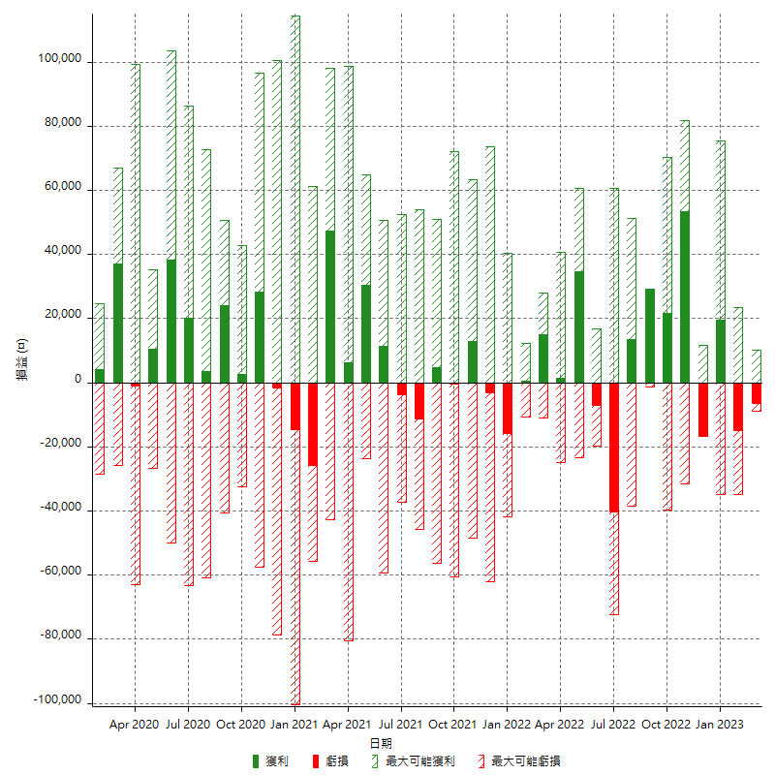

每月獲利和虧損 (%)

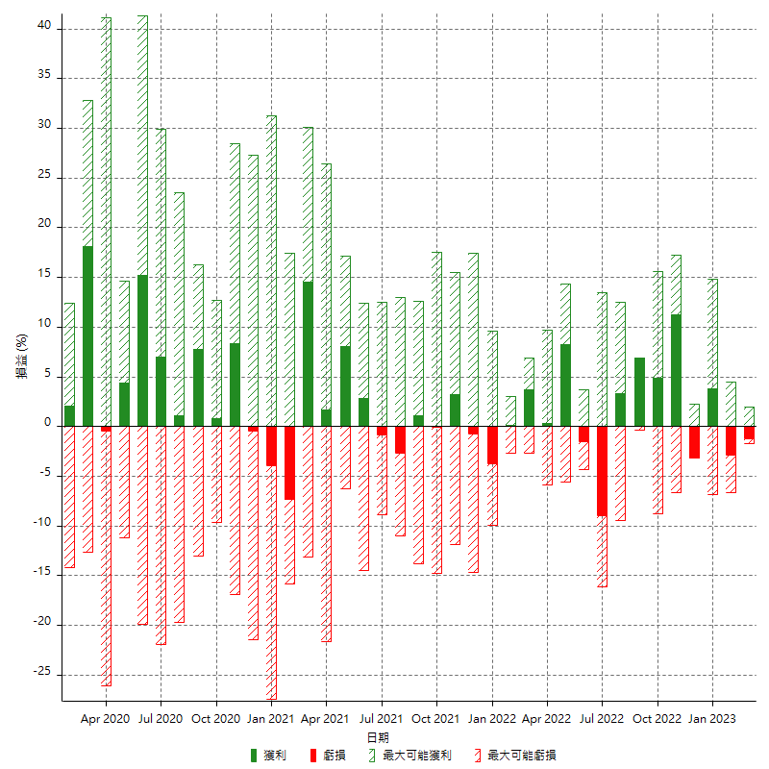

每月累積淨利

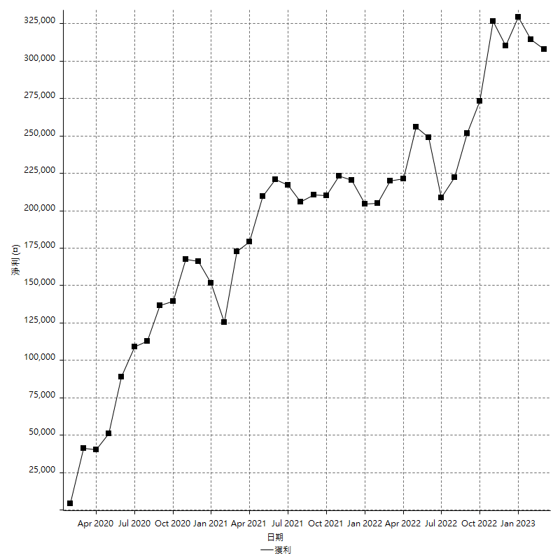

每月平均獲利

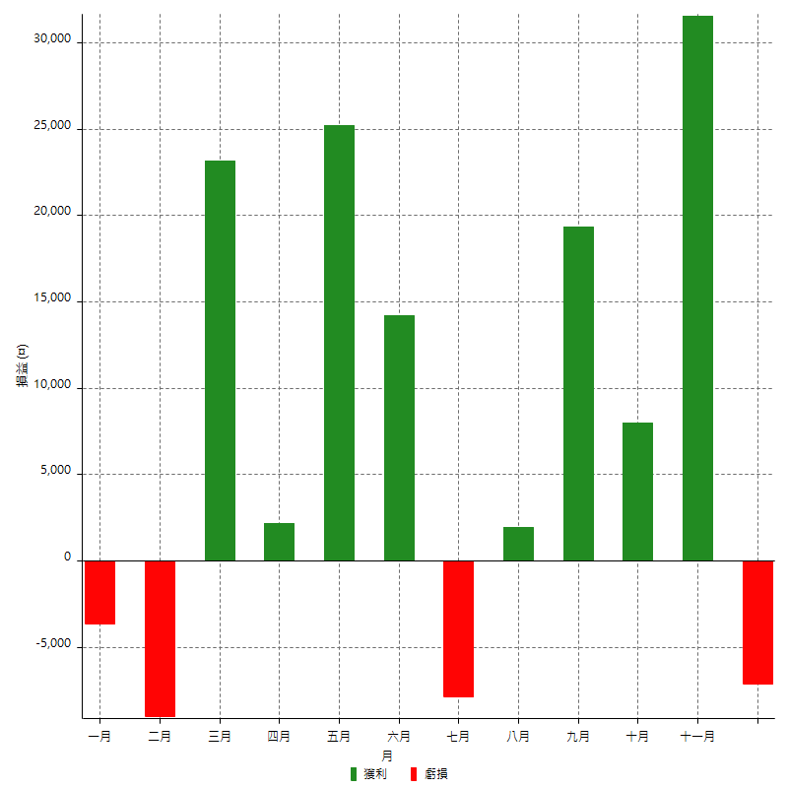

年獲利和虧損

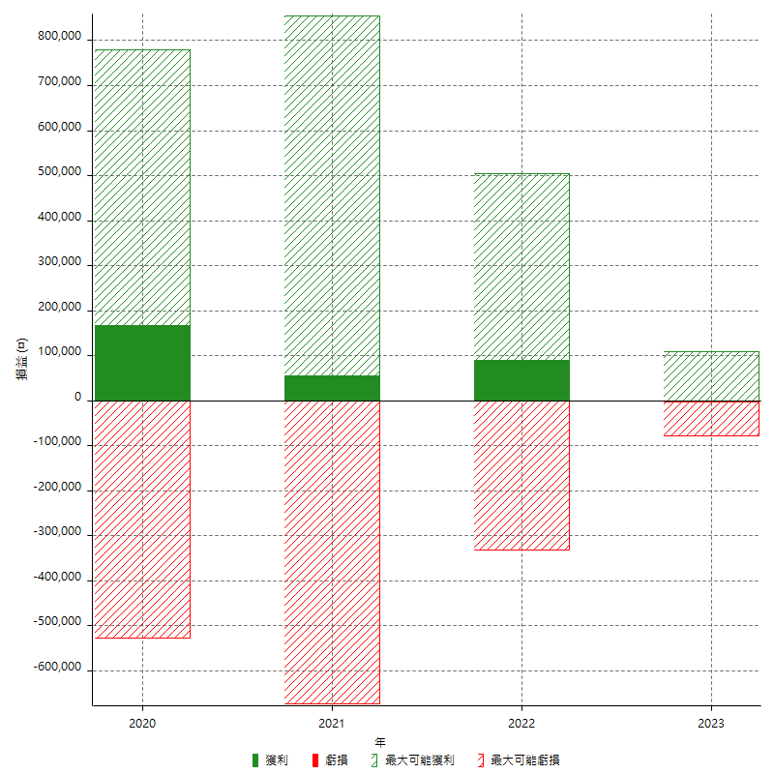

年獲利和虧損 (%)

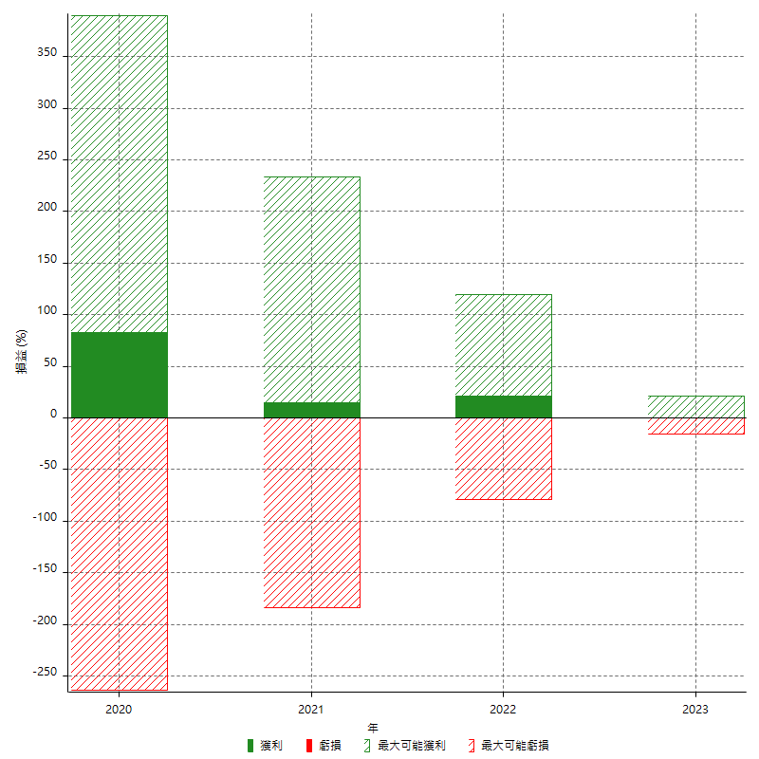

每年累積淨利

